Lỗi Base
STT | Ngày tạo | Người tạo | Màn hình lỗi | Link ảnh | Miêu tả lỗi | Kết quả mong muốn | Người xử lý | Người xử lý round 1 | Dev xử lí round 1 | Dev xử lí round 3 | Round 1 | Ngày test | Người test | Người xử lý round 2 | Dev xử lí round 2 | Round 2 | Ngày test | Người xử lý round 3 | Dev xử lí round 3 | Người test | Round 3 | Ngày test | Người test | Note
1 | 17/03/2025 | Nguyễn Xuân Khải | Màn hình Đăng nhập | 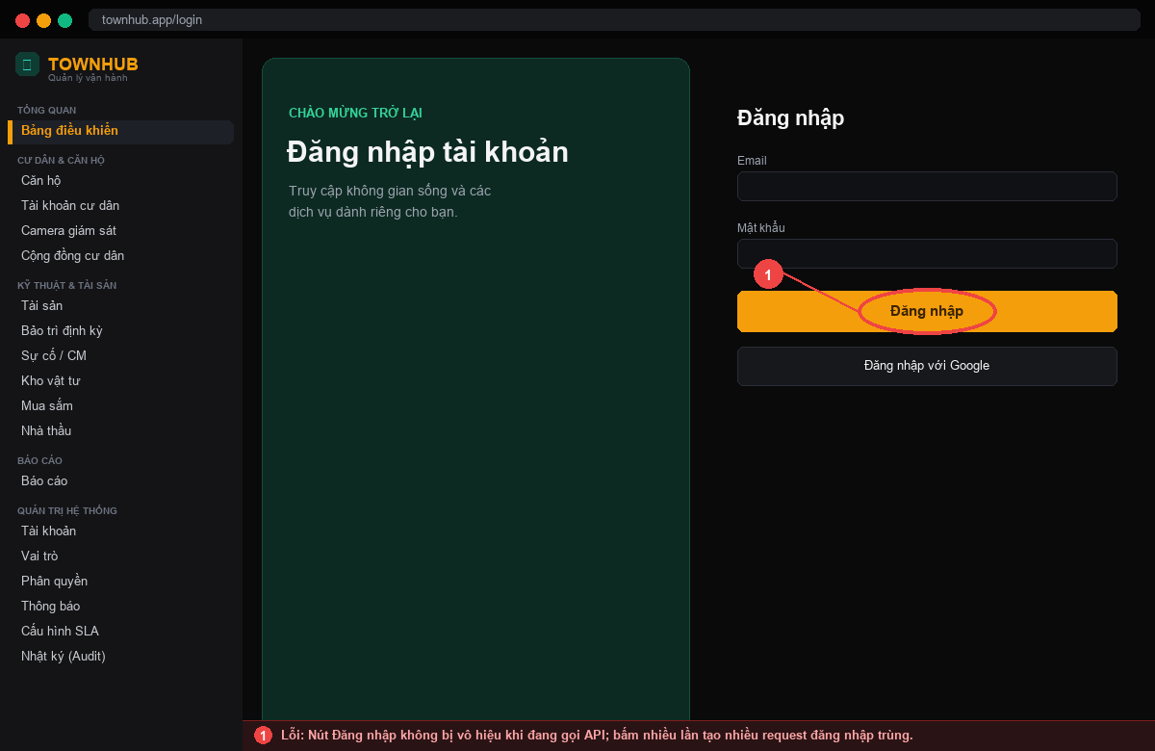 | Nút Đăng nhập không bị vô hiệu khi đang gọi API; bấm nhiều lần tạo nhiều request đăng nhập trùng. | Vô hiệu hóa nút và hiển thị trạng thái đang xử lý; chặn bấm lặp. | Nguyễn Xuân Thưởng | Nguyễn Xuân Thưởng | Nguyễn Xuân Thưởng |  | Không đạt | 19/03/2025 | Lương Thanh Tài | Nguyễn Xuân Thưởng | Nguyễn Xuân Thưởng | Đạt | 22/03/2025 |  |  |  |  |  |  | Fix qua 2 vòng test. KQ mong muốn: Vô hiệu hóa nút và hiển thị trạng thái đang xử lý; chặn bấm lặp.
2 | 18/03/2025 | Lương Thanh Tài | Đăng nhập / MFA |  | Nhập sai mã OTP không hiển thị thông báo lỗi rõ ràng, người dùng không biết vì sao đăng nhập thất bại. | Hiển thị thông báo 'Mã OTP không đúng hoặc đã hết hạn' và cho nhập lại. | Nguyễn Xuân Thưởng | Nguyễn Xuân Thưởng | Nguyễn Xuân Thưởng |  | Không đạt | 20/03/2025 | Nguyễn Xuân Khải | Nguyễn Xuân Thưởng | Nguyễn Xuân Thưởng | Đạt | 23/03/2025 |  |  |  |  |  |  | Fix qua 2 vòng test. KQ mong muốn: Hiển thị thông báo 'Mã OTP không đúng hoặc đã hết hạn' và cho nhập lại.
3 | 18/03/2025 | Nguyễn Xuân Thưởng | Đăng nhập | 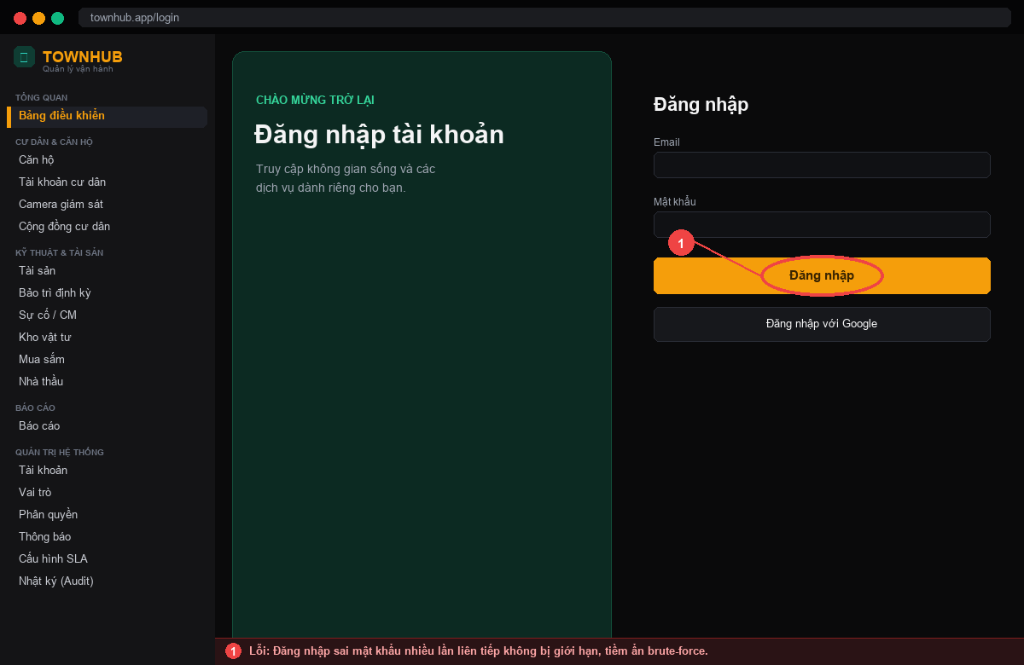 | Đăng nhập sai mật khẩu nhiều lần liên tiếp không bị giới hạn, tiềm ẩn brute-force. | Sau 5 lần sai cần khóa tạm thời/hiển thị cảnh báo và yêu cầu chờ. | Nguyễn Xuân Thưởng | Nguyễn Xuân Thưởng | Nguyễn Xuân Thưởng |  | Không đạt | 20/03/2025 | Lương Thanh Tài | Nguyễn Xuân Thưởng | Nguyễn Xuân Thưởng | Không đạt | 23/03/2025 | Nguyễn Xuân Thưởng | Nguyễn Xuân Thưởng | Lương Thanh Tài | Đạt | 26/03/2025 | Lương Thanh Tài | Fix qua 3 vòng test. KQ mong muốn: Sau 5 lần sai cần khóa tạm thời/hiển thị cảnh báo và yêu cầu chờ.
4 | 20/03/2025 | Nguyễn Xuân Khải | Quản lý tài khoản | 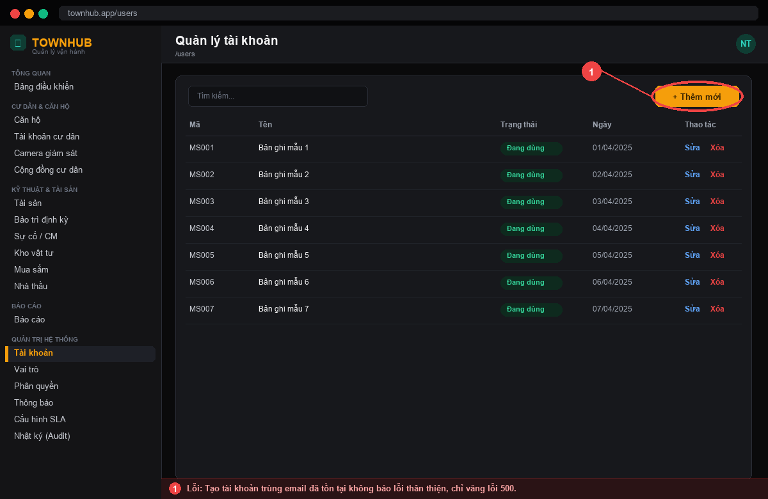 | Tạo tài khoản trùng email đã tồn tại không báo lỗi thân thiện, chỉ văng lỗi 500. | Kiểm tra trùng và báo 'Email đã được sử dụng' ngay tại form. | Nguyễn Xuân Thưởng | Nguyễn Xuân Thưởng | Lương Thanh Tài |  | Không đạt | 22/03/2025 | Nguyễn Xuân Thưởng | Nguyễn Xuân Thưởng | Lương Thanh Tài | Đạt | 25/03/2025 |  |  |  |  |  |  | Fix qua 2 vòng test. KQ mong muốn: Kiểm tra trùng và báo 'Email đã được sử dụng' ngay tại form.
5 | 21/03/2025 | Nguyễn Xuân Thưởng | Quản lý tài khoản | 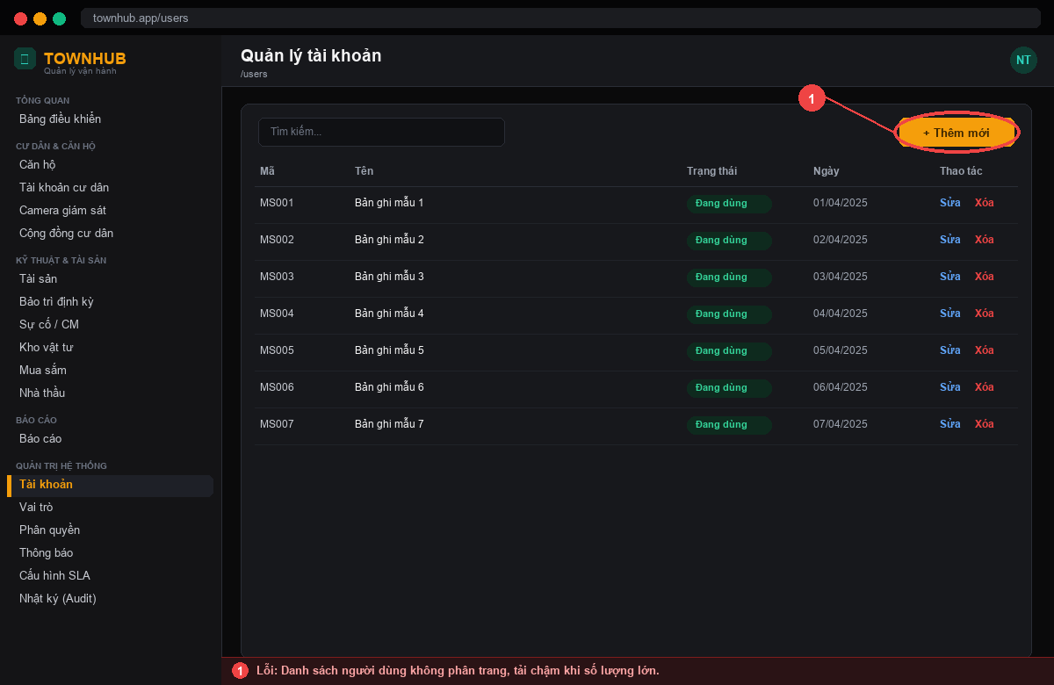 | Danh sách người dùng không phân trang, tải chậm khi số lượng lớn. | Phân trang phía máy chủ, hỗ trợ tìm kiếm và lọc theo trạng thái/vai trò. | Nguyễn Xuân Thưởng | Nguyễn Xuân Thưởng | Lương Thanh Tài |  | Không đạt | 23/03/2025 | Nguyễn Xuân Khải | Nguyễn Xuân Thưởng | Lương Thanh Tài | Đạt | 26/03/2025 |  |  |  |  |  |  | Fix qua 2 vòng test. KQ mong muốn: Phân trang phía máy chủ, hỗ trợ tìm kiếm và lọc theo trạng thái/vai trò.
6 | 22/03/2025 | Nguyễn Xuân Khải | Vai trò & quyền | 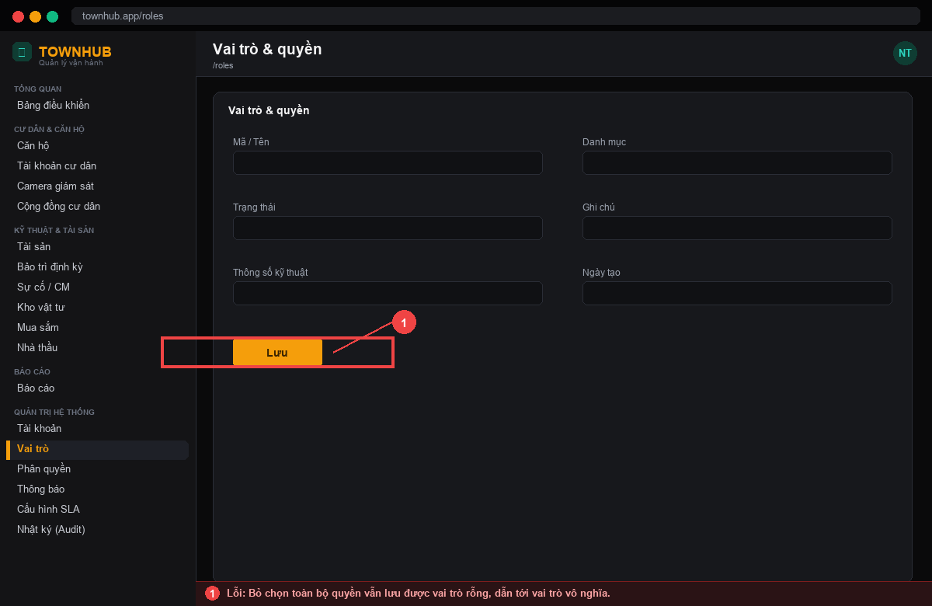 | Bỏ chọn toàn bộ quyền vẫn lưu được vai trò rỗng, dẫn tới vai trò vô nghĩa. | Bắt buộc chọn tối thiểu 1 quyền; cảnh báo khi lưu vai trò rỗng. | Nguyễn Xuân Thưởng | Nguyễn Xuân Thưởng | Nguyễn Xuân Thưởng |  | Không đạt | 24/03/2025 | Lương Thanh Tài | Nguyễn Xuân Thưởng | Nguyễn Xuân Thưởng | Đạt | 27/03/2025 |  |  |  |  |  |  | Fix qua 2 vòng test. KQ mong muốn: Bắt buộc chọn tối thiểu 1 quyền; cảnh báo khi lưu vai trò rỗng.
7 | 24/03/2025 | Lương Thanh Tài | Phân quyền / Menu | 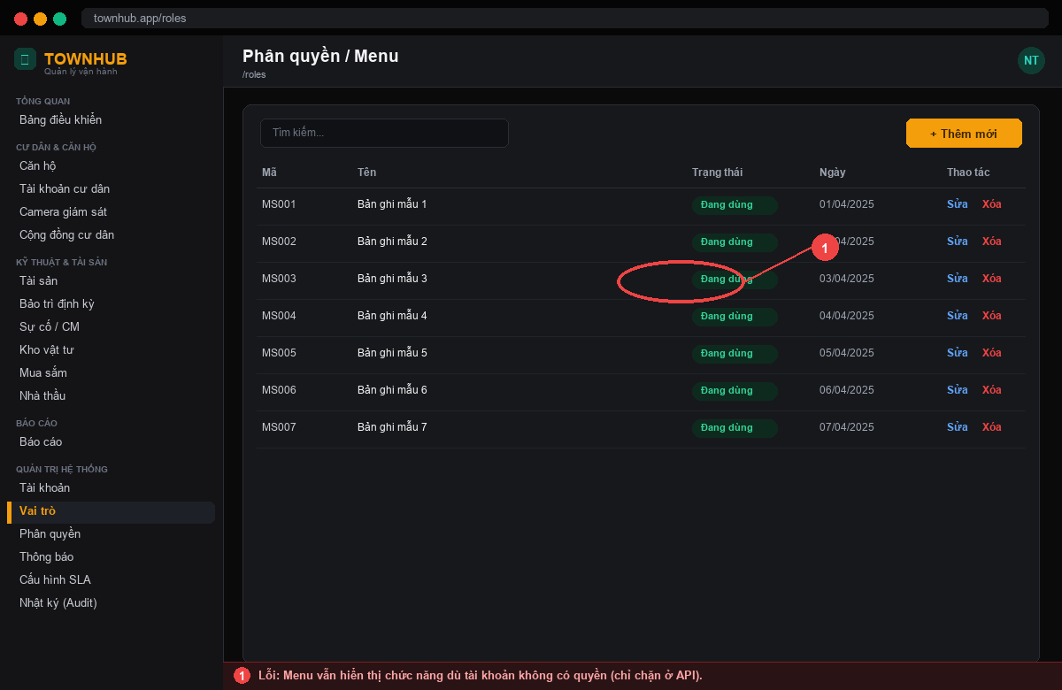 | Menu vẫn hiển thị chức năng dù tài khoản không có quyền (chỉ chặn ở API). | Ẩn menu/nút theo quyền (hasPermission) đồng bộ với backend. | Nguyễn Xuân Thưởng | Nguyễn Xuân Thưởng | Nguyễn Xuân Thưởng |  | Không đạt | 26/03/2025 | Nguyễn Xuân Khải | Nguyễn Xuân Thưởng | Nguyễn Xuân Thưởng | Đạt | 29/03/2025 |  |  |  |  |  |  | Fix qua 2 vòng test. KQ mong muốn: Ẩn menu/nút theo quyền (hasPermission) đồng bộ với backend.
8 | 26/03/2025 | Nguyễn Xuân Thưởng | Nhật ký (Audit log) | 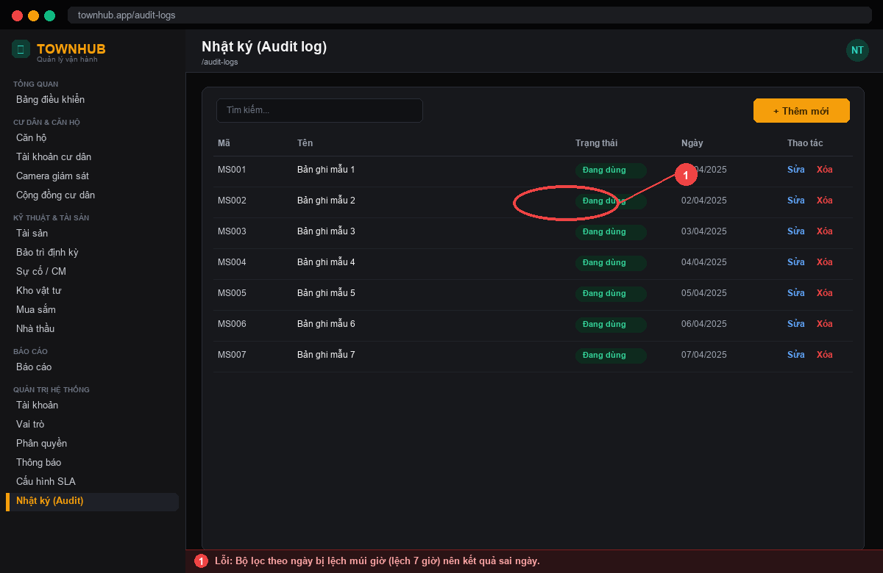 | Bộ lọc theo ngày bị lệch múi giờ (lệch 7 giờ) nên kết quả sai ngày. | Lọc theo đúng múi giờ Việt Nam (UTC+7). | Nguyễn Xuân Thưởng | Nguyễn Xuân Thưởng | Nguyễn Xuân Khải |  | Không đạt | 28/03/2025 | Lương Thanh Tài | Nguyễn Xuân Thưởng | Nguyễn Xuân Khải | Đạt | 31/03/2025 |  |  |  |  |  |  | Fix qua 2 vòng test. KQ mong muốn: Lọc theo đúng múi giờ Việt Nam (UTC+7).
9 | 28/03/2025 | Nguyễn Xuân Khải | Thông báo | 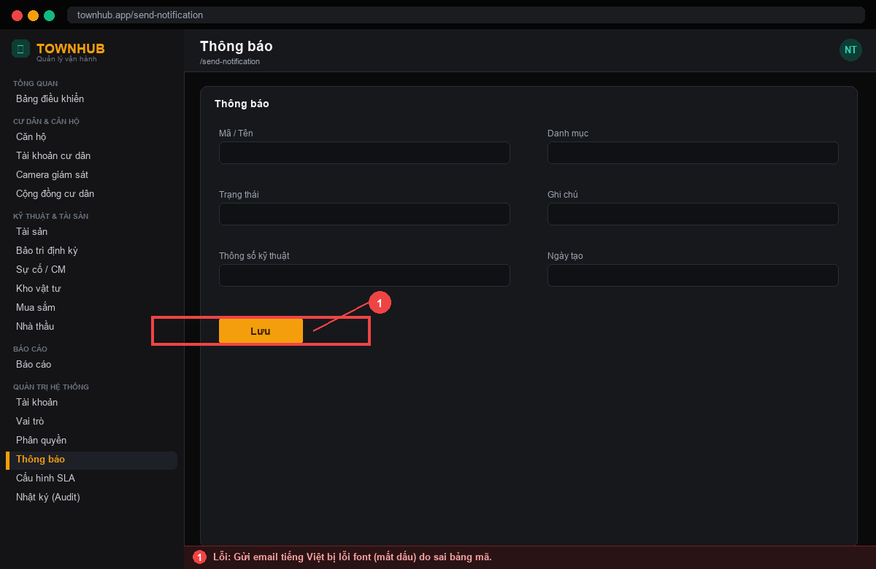 | Gửi email tiếng Việt bị lỗi font (mất dấu) do sai bảng mã. | Email hiển thị đúng tiếng Việt có dấu (UTF-8). | Nguyễn Xuân Thưởng | Nguyễn Xuân Thưởng | Lương Thanh Tài |  | Không đạt | 30/03/2025 | Nguyễn Xuân Thưởng | Nguyễn Xuân Thưởng | Lương Thanh Tài | Đạt | 02/04/2025 |  |  |  |  |  |  | Fix qua 2 vòng test. KQ mong muốn: Email hiển thị đúng tiếng Việt có dấu (UTF-8).
10 | 30/03/2025 | Nguyễn Xuân Thưởng | Cấu hình hệ thống | 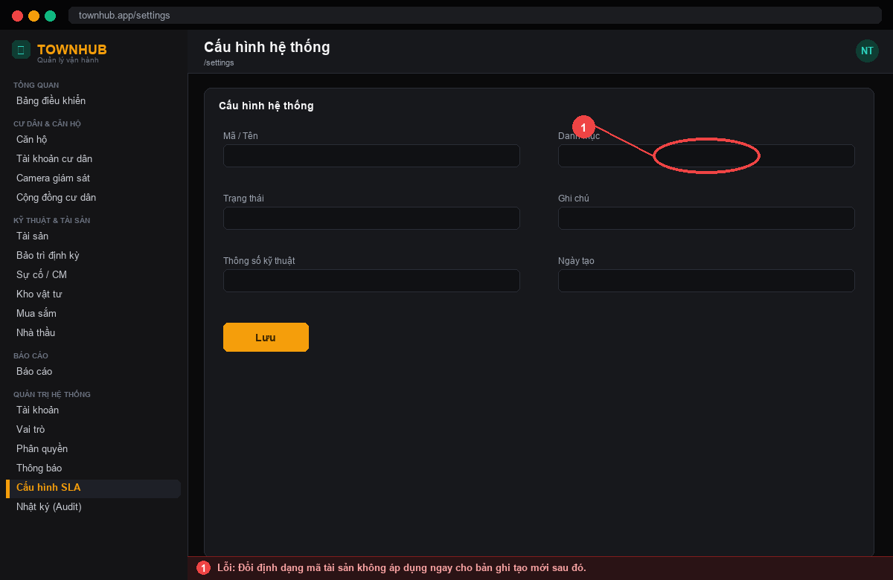 | Đổi định dạng mã tài sản không áp dụng ngay cho bản ghi tạo mới sau đó. | Áp dụng cấu hình mới ngay cho các bản ghi tạo sau khi lưu. | Nguyễn Xuân Thưởng | Nguyễn Xuân Thưởng | Nguyễn Xuân Khải |  | Không đạt | 01/04/2025 | Lương Thanh Tài | Nguyễn Xuân Thưởng | Nguyễn Xuân Khải | Không đạt | 04/04/2025 | Nguyễn Xuân Thưởng | Nguyễn Xuân Khải | Lương Thanh Tài | Đạt | 07/04/2025 | Lương Thanh Tài | Fix qua 3 vòng test. KQ mong muốn: Áp dụng cấu hình mới ngay cho các bản ghi tạo sau khi lưu.
11 | 01/04/2025 | Lương Thanh Tài | Phiên đăng nhập | 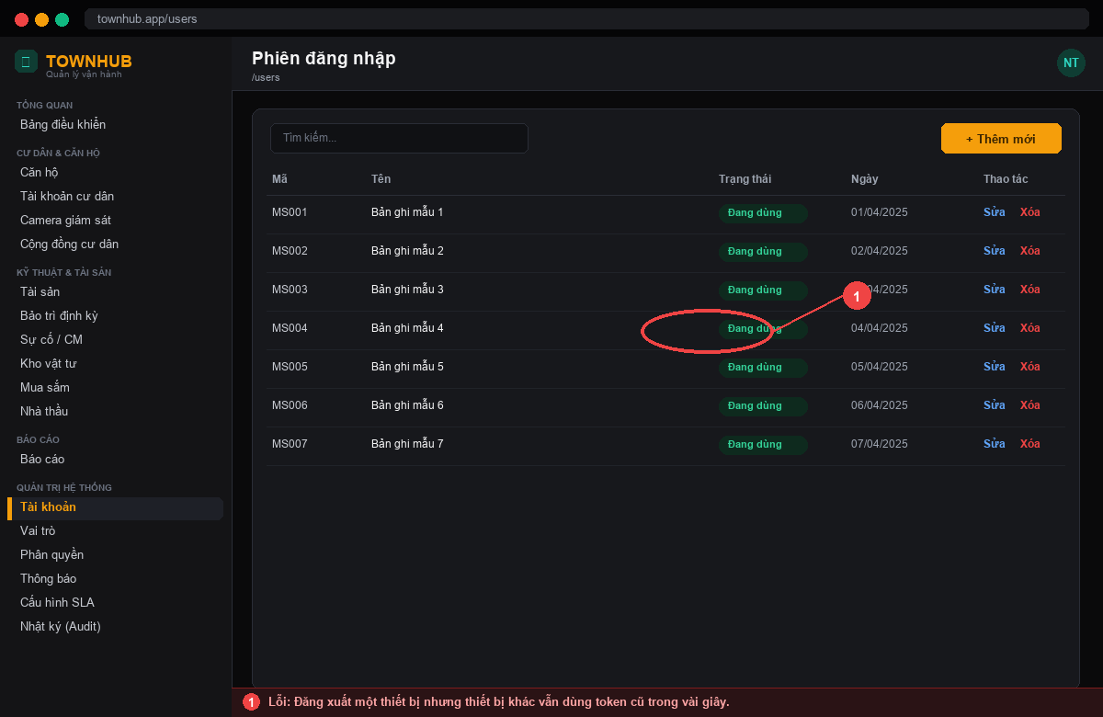 | Đăng xuất một thiết bị nhưng thiết bị khác vẫn dùng token cũ trong vài giây. | Vô hiệu token theo tokenVersion ngay khi đăng xuất. | Nguyễn Xuân Thưởng | Nguyễn Xuân Thưởng | Nguyễn Xuân Thưởng |  | Không đạt | 03/04/2025 | Nguyễn Xuân Khải | Nguyễn Xuân Thưởng | Nguyễn Xuân Thưởng | Đạt | 06/04/2025 |  |  |  |  |  |  | Fix qua 2 vòng test. KQ mong muốn: Vô hiệu token theo tokenVersion ngay khi đăng xuất.
12 | 03/04/2025 | Nguyễn Xuân Khải | Đăng ký tài khoản | 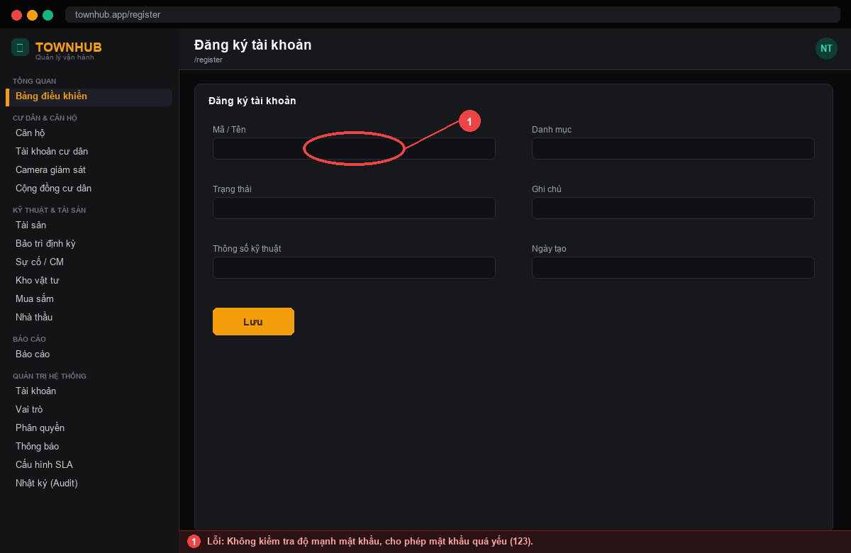 | Không kiểm tra độ mạnh mật khẩu, cho phép mật khẩu quá yếu (123). | Yêu cầu mật khẩu tối thiểu 8 ký tự gồm chữ và số; hiển thị mức độ mạnh. | Nguyễn Xuân Thưởng | Nguyễn Xuân Thưởng | Lương Thanh Tài |  | Không đạt | 05/04/2025 | Nguyễn Xuân Thưởng | Nguyễn Xuân Thưởng | Lương Thanh Tài | Đạt | 08/04/2025 |  |  |  |  |  |  | Fix qua 2 vòng test. KQ mong muốn: Yêu cầu mật khẩu tối thiểu 8 ký tự gồm chữ và số; hiển thị mức độ mạnh.
13 | 05/04/2025 | Nguyễn Xuân Thưởng | Upload tệp | 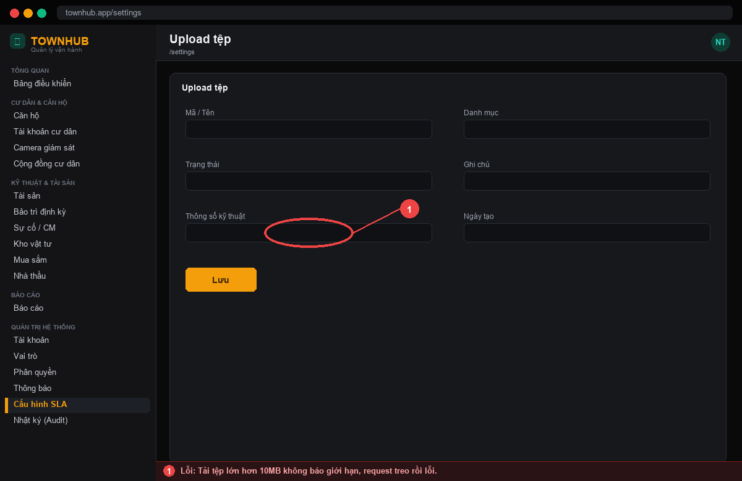 | Tải tệp lớn hơn 10MB không báo giới hạn, request treo rồi lỗi. | Kiểm tra dung lượng phía client và báo 'Tệp vượt quá 10MB'. | Nguyễn Xuân Thưởng | Nguyễn Xuân Thưởng | Nguyễn Xuân Khải |  | Không đạt | 07/04/2025 | Lương Thanh Tài | Nguyễn Xuân Thưởng | Nguyễn Xuân Khải | Đạt | 10/04/2025 |  |  |  |  |  |  | Fix qua 2 vòng test. KQ mong muốn: Kiểm tra dung lượng phía client và báo 'Tệp vượt quá 10MB'.
14 | 08/04/2025 | Nguyễn Xuân Thưởng | Dashboard | 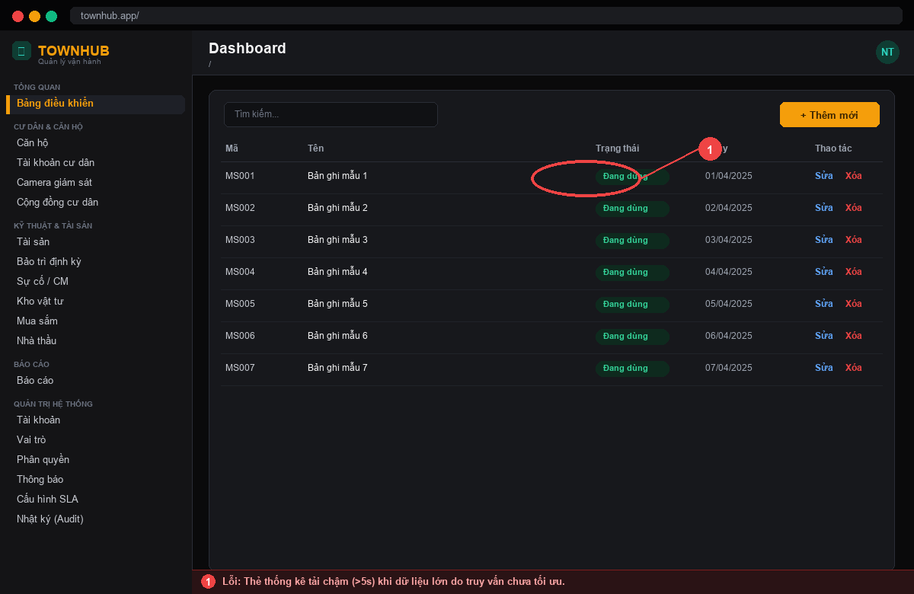 | Thẻ thống kê tải chậm (>5s) khi dữ liệu lớn do truy vấn chưa tối ưu. | Tối ưu truy vấn/goom số liệu; tải dưới 1.5s. | Nguyễn Xuân Thưởng | Nguyễn Xuân Thưởng | Lương Thanh Tài |  | Không đạt | 10/04/2025 | Nguyễn Xuân Khải | Nguyễn Xuân Thưởng | Lương Thanh Tài | Không đạt | 13/04/2025 | Nguyễn Xuân Thưởng | Lương Thanh Tài | Nguyễn Xuân Khải | Đạt | 16/04/2025 | Nguyễn Xuân Khải | Fix qua 3 vòng test. KQ mong muốn: Tối ưu truy vấn/goom số liệu; tải dưới 1.5s.
15 | 11/04/2025 | Nguyễn Xuân Khải | Vai trò & quyền |  | Gán quyền cho vai trò không ghi Audit log nên khó truy vết thay đổi quyền. | Mọi thay đổi phân quyền phải ghi Audit log (ai, khi nào, quyền gì). | Nguyễn Xuân Thưởng | Nguyễn Xuân Thưởng | Nguyễn Xuân Thưởng |  | Không đạt | 13/04/2025 | Lương Thanh Tài | Nguyễn Xuân Thưởng | Nguyễn Xuân Thưởng | Đạt | 16/04/2025 |  |  |  |  |  |  | Fix qua 2 vòng test. KQ mong muốn: Mọi thay đổi phân quyền phải ghi Audit log (ai, khi nào, quyền gì).

Lỗi Tài sản-Bảo trì
STT | Ngày tạo | Người tạo | Màn hình lỗi | Link ảnh | Miêu tả lỗi | Kết quả mong muốn | Người xử lý | Người xử lý round 1 | Dev xử lí round 1 | Dev xử lí round 3 | Round 1 | Ngày test | Người test | Người xử lý round 2 | Dev xử lí round 2 | Round 2 | Ngày test | Người xử lý round 3 | Dev xử lí round 3 | Người test | Round 3 | Ngày test | Người test | Note
1 | 24/04/2025 | Lương Thanh Tài | Ghi tăng tài sản | 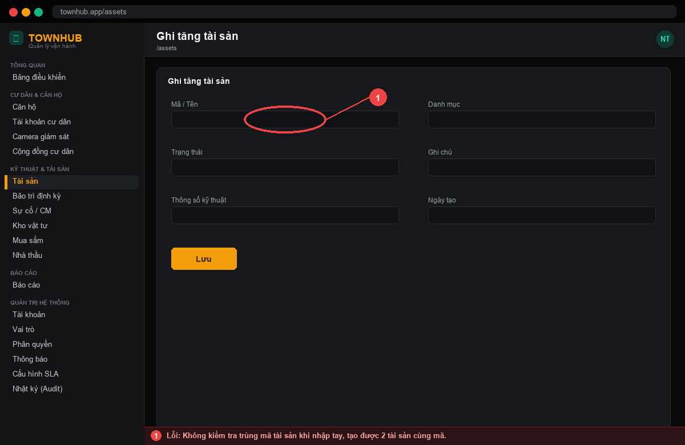 | Không kiểm tra trùng mã tài sản khi nhập tay, tạo được 2 tài sản cùng mã. | Kiểm tra trùng mã trước khi lưu; báo lỗi nếu trùng. | Nguyễn Xuân Thưởng | Nguyễn Xuân Thưởng | Nguyễn Xuân Thưởng |  | Không đạt | 26/04/2025 | Nguyễn Xuân Khải | Nguyễn Xuân Thưởng | Nguyễn Xuân Thưởng | Đạt | 29/04/2025 |  |  |  |  |  |  | Fix qua 2 vòng test. KQ mong muốn: Kiểm tra trùng mã trước khi lưu; báo lỗi nếu trùng.
2 | 25/04/2025 | Nguyễn Xuân Khải | Ghi tăng tài sản | 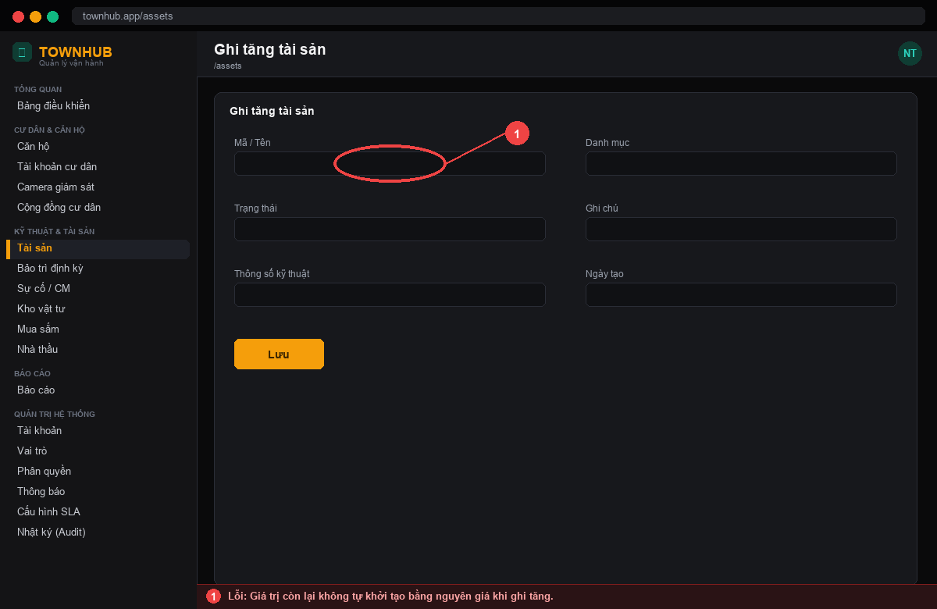 | Giá trị còn lại không tự khởi tạo bằng nguyên giá khi ghi tăng. | Tự set giá trị còn lại = nguyên giá, khấu hao lũy kế = 0. | Nguyễn Xuân Thưởng | Nguyễn Xuân Thưởng | Nguyễn Xuân Thưởng |  | Không đạt | 27/04/2025 | Lương Thanh Tài | Nguyễn Xuân Thưởng | Nguyễn Xuân Thưởng | Đạt | 30/04/2025 |  |  |  |  |  |  | Fix qua 2 vòng test. KQ mong muốn: Tự set giá trị còn lại = nguyên giá, khấu hao lũy kế = 0.
3 | 27/04/2025 | Lương Thanh Tài | Danh sách tài sản | 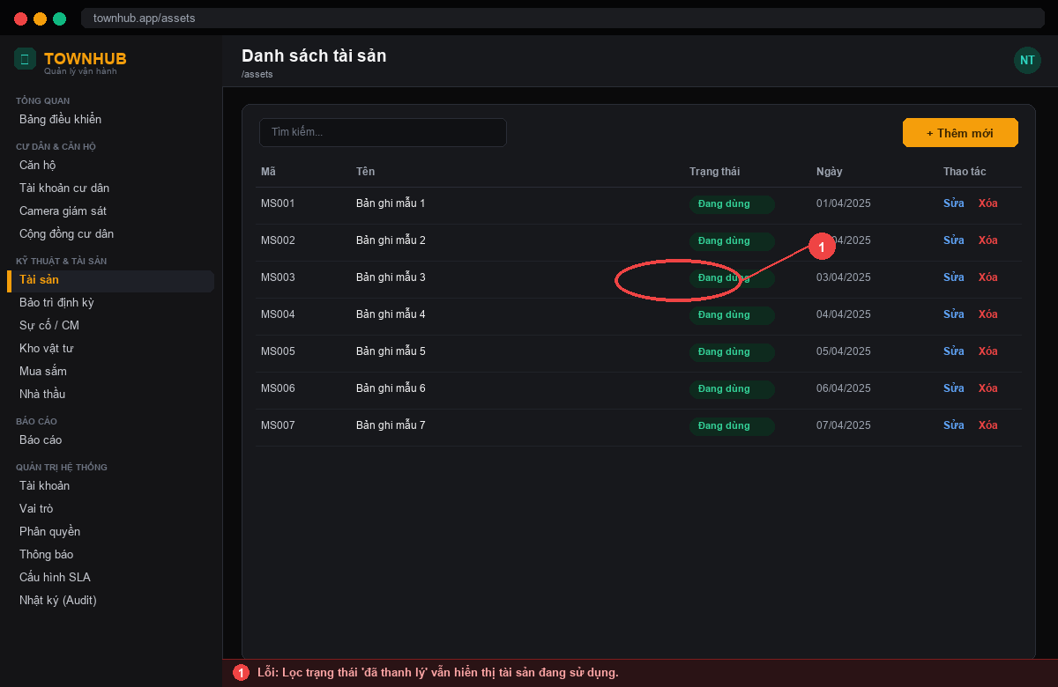 | Lọc trạng thái 'đã thanh lý' vẫn hiển thị tài sản đang sử dụng. | Lọc đúng theo trạng thái được chọn. | Nguyễn Xuân Thưởng | Nguyễn Xuân Thưởng | Nguyễn Xuân Thưởng |  | Không đạt | 29/04/2025 | Nguyễn Xuân Khải | Nguyễn Xuân Thưởng | Nguyễn Xuân Thưởng | Đạt | 02/05/2025 |  |  |  |  |  |  | Fix qua 2 vòng test. KQ mong muốn: Lọc đúng theo trạng thái được chọn.
4 | 29/04/2025 | Nguyễn Xuân Khải | Quét mã QR | 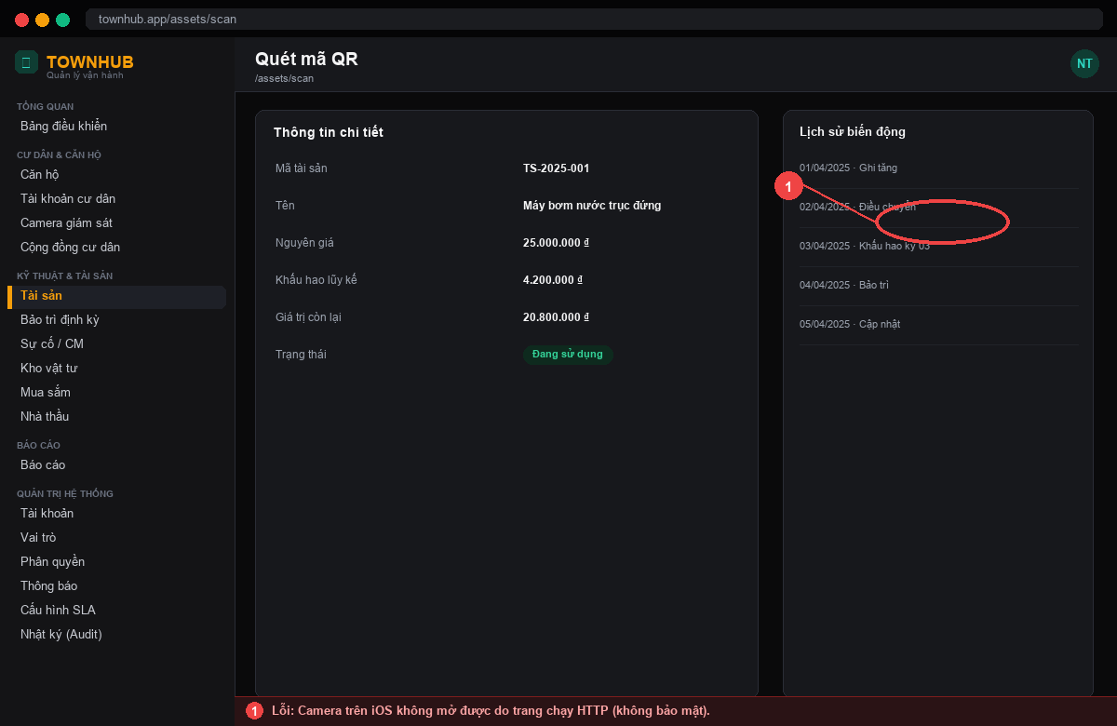 | Camera trên iOS không mở được do trang chạy HTTP (không bảo mật). | Chạy qua HTTPS để trình duyệt cho phép truy cập camera. | Nguyễn Xuân Thưởng | Nguyễn Xuân Thưởng | Nguyễn Xuân Thưởng |  | Không đạt | 01/05/2025 | Lương Thanh Tài | Nguyễn Xuân Thưởng | Nguyễn Xuân Thưởng | Không đạt | 04/05/2025 | Nguyễn Xuân Thưởng | Nguyễn Xuân Thưởng | Lương Thanh Tài | Đạt | 07/05/2025 | Lương Thanh Tài | Fix qua 3 vòng test. KQ mong muốn: Chạy qua HTTPS để trình duyệt cho phép truy cập camera.
5 | 03/05/2025 | Lương Thanh Tài | Khấu hao | 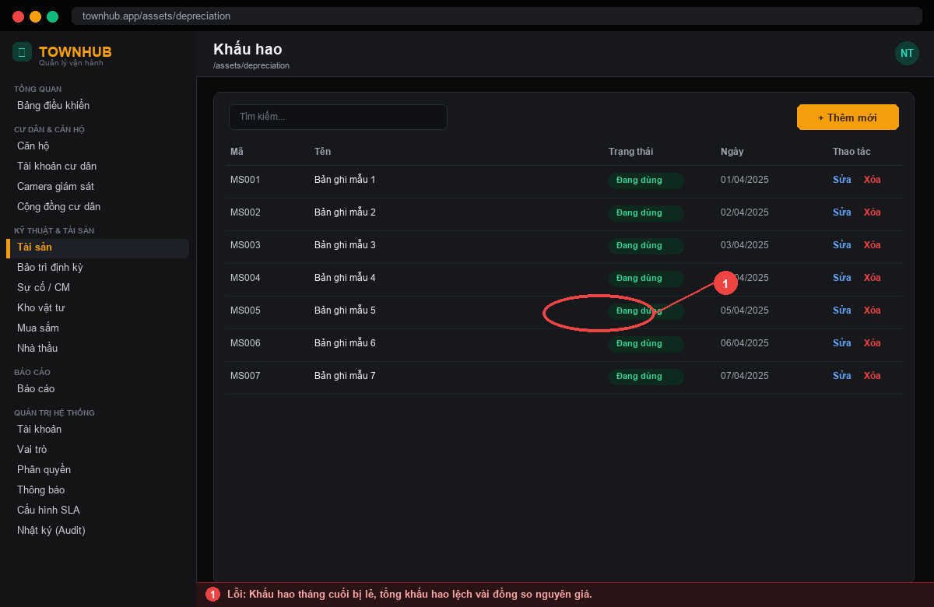 | Khấu hao tháng cuối bị lẻ, tổng khấu hao lệch vài đồng so nguyên giá. | Làm tròn kỳ cuối để tổng khấu hao = nguyên giá - giá trị thu hồi. | Nguyễn Xuân Thưởng | Nguyễn Xuân Thưởng | Nguyễn Xuân Thưởng |  | Không đạt | 05/05/2025 | Nguyễn Xuân Khải | Nguyễn Xuân Thưởng | Nguyễn Xuân Thưởng | Không đạt | 08/05/2025 | Nguyễn Xuân Thưởng | Nguyễn Xuân Thưởng | Nguyễn Xuân Khải | Đạt | 11/05/2025 | Nguyễn Xuân Khải | Fix qua 3 vòng test. KQ mong muốn: Làm tròn kỳ cuối để tổng khấu hao = nguyên giá - giá trị thu hồi.
6 | 04/05/2025 | Nguyễn Xuân Khải | Khấu hao | 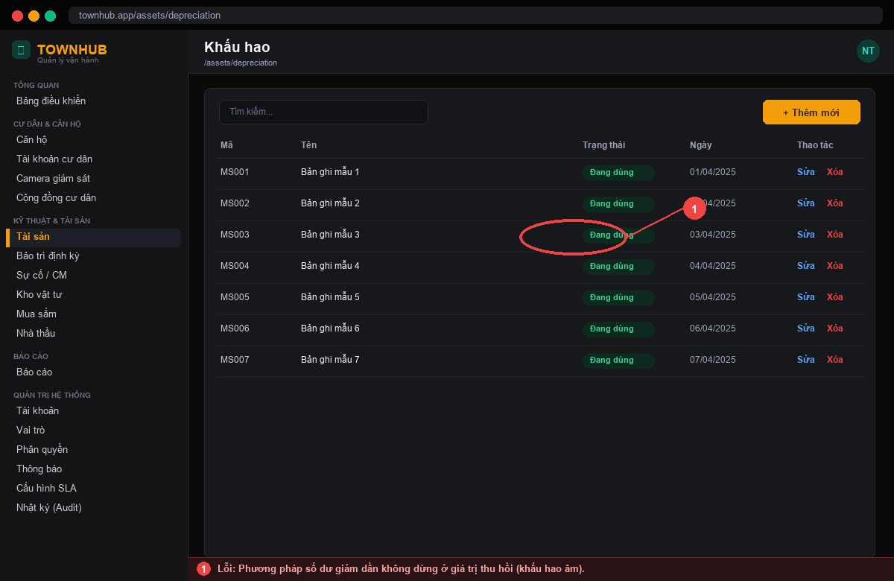 | Phương pháp số dư giảm dần không dừng ở giá trị thu hồi (khấu hao âm). | Dừng khấu hao khi giá trị còn lại đạt giá trị thu hồi. | Nguyễn Xuân Thưởng | Nguyễn Xuân Thưởng | Nguyễn Xuân Thưởng |  | Không đạt | 06/05/2025 | Lương Thanh Tài | Nguyễn Xuân Thưởng | Nguyễn Xuân Thưởng | Đạt | 09/05/2025 |  |  |  |  |  |  | Fix qua 2 vòng test. KQ mong muốn: Dừng khấu hao khi giá trị còn lại đạt giá trị thu hồi.
7 | 06/05/2025 | Lương Thanh Tài | Điều chuyển tài sản | 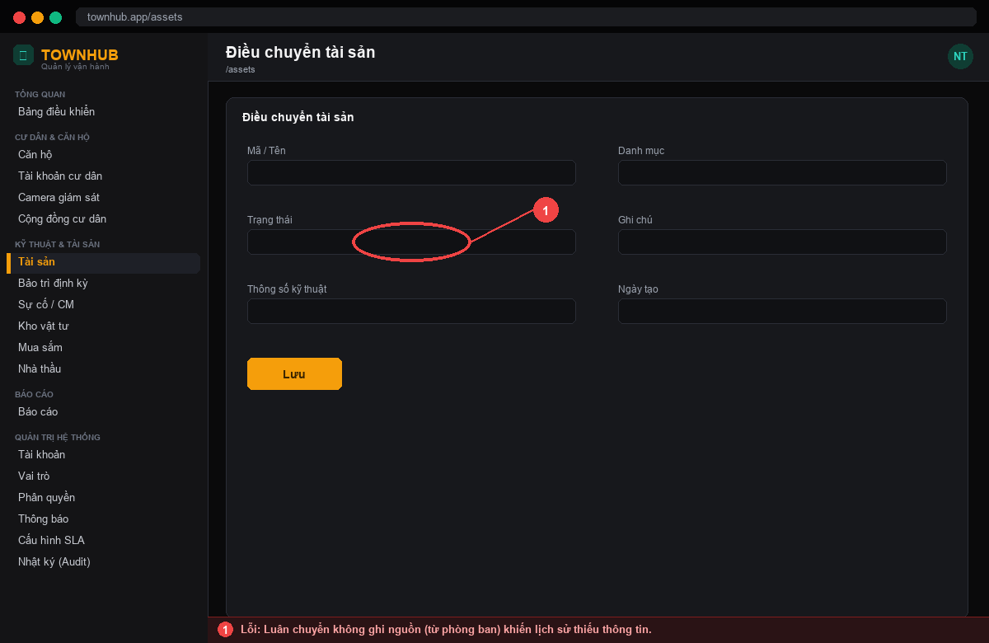 | Luân chuyển không ghi nguồn (từ phòng ban) khiến lịch sử thiếu thông tin. | Ghi đủ nguồn và đích khi luân chuyển. | Nguyễn Xuân Thưởng | Nguyễn Xuân Thưởng | Nguyễn Xuân Thưởng |  | Không đạt | 08/05/2025 | Nguyễn Xuân Khải | Nguyễn Xuân Thưởng | Nguyễn Xuân Thưởng | Đạt | 11/05/2025 |  |  |  |  |  |  | Fix qua 2 vòng test. KQ mong muốn: Ghi đủ nguồn và đích khi luân chuyển.
8 | 08/05/2025 | Nguyễn Xuân Khải | Thanh lý tài sản | 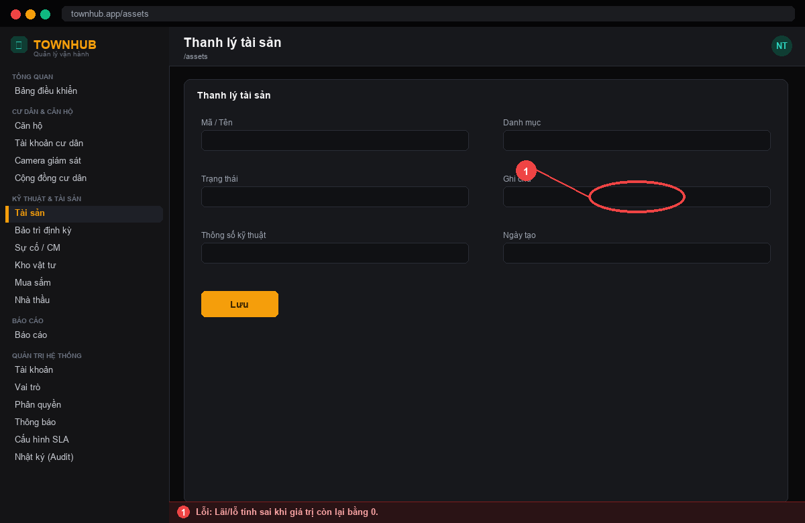 | Lãi/lỗ tính sai khi giá trị còn lại bằng 0. | Lãi/lỗ = giá trị thu hồi - giá trị còn lại (đúng cả khi = 0). | Nguyễn Xuân Thưởng | Nguyễn Xuân Thưởng | Nguyễn Xuân Thưởng |  | Không đạt | 10/05/2025 | Lương Thanh Tài | Nguyễn Xuân Thưởng | Nguyễn Xuân Thưởng | Đạt | 13/05/2025 |  |  |  |  |  |  | Fix qua 2 vòng test. KQ mong muốn: Lãi/lỗ = giá trị thu hồi - giá trị còn lại (đúng cả khi = 0).
9 | 09/05/2025 | Lương Thanh Tài | Chứng từ | 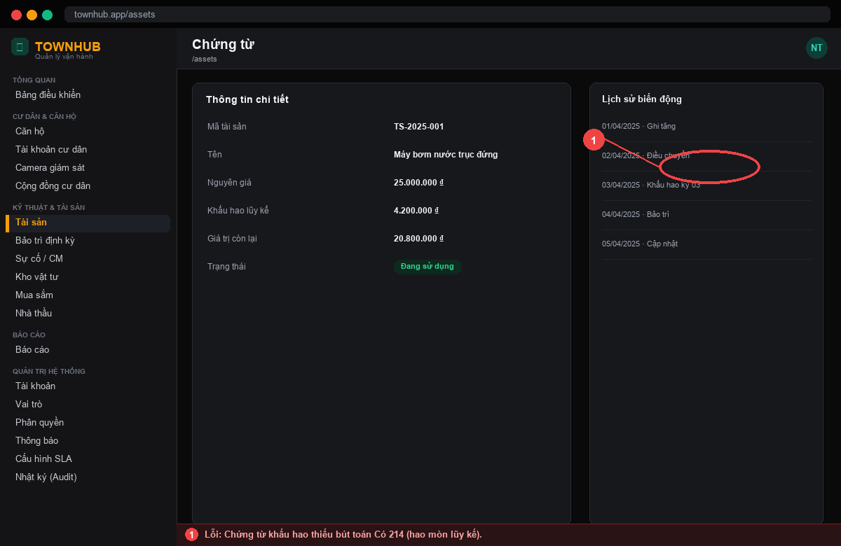 | Chứng từ khấu hao thiếu bút toán Có 214 (hao mòn lũy kế). | Sinh đủ cặp bút toán Nợ 627 / Có 214. | Nguyễn Xuân Thưởng | Nguyễn Xuân Thưởng | Nguyễn Xuân Thưởng |  | Không đạt | 11/05/2025 | Nguyễn Xuân Khải | Nguyễn Xuân Thưởng | Nguyễn Xuân Thưởng | Không đạt | 14/05/2025 | Nguyễn Xuân Thưởng | Nguyễn Xuân Thưởng | Nguyễn Xuân Khải | Đạt | 17/05/2025 | Nguyễn Xuân Khải | Fix qua 3 vòng test. KQ mong muốn: Sinh đủ cặp bút toán Nợ 627 / Có 214.
10 | 18/05/2025 | Nguyễn Xuân Khải | Lịch bảo trì | 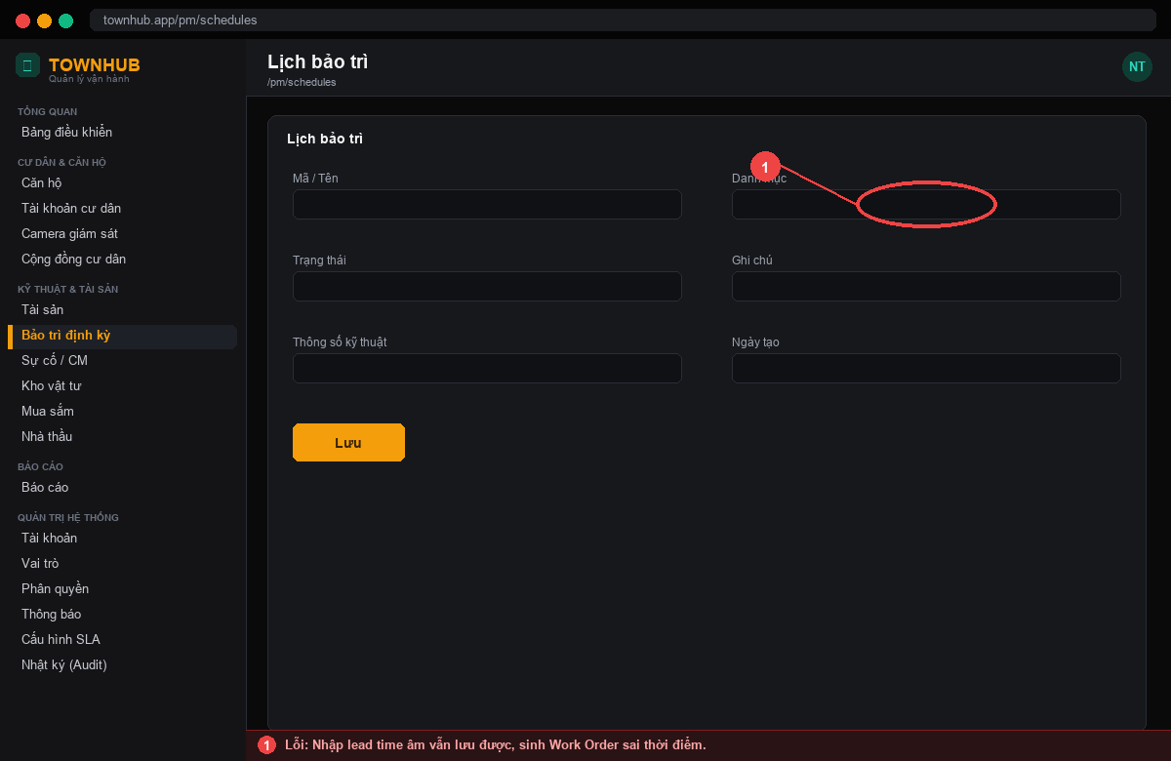 | Nhập lead time âm vẫn lưu được, sinh Work Order sai thời điểm. | Chặn giá trị âm; lead time ≥ 0. | Nguyễn Xuân Thưởng | Nguyễn Xuân Thưởng | Nguyễn Xuân Thưởng |  | Không đạt | 20/05/2025 | Lương Thanh Tài | Nguyễn Xuân Thưởng | Nguyễn Xuân Thưởng | Đạt | 23/05/2025 |  |  |  |  |  |  | Fix qua 2 vòng test. KQ mong muốn: Chặn giá trị âm; lead time ≥ 0.
11 | 19/05/2025 | Lương Thanh Tài | Work Order | 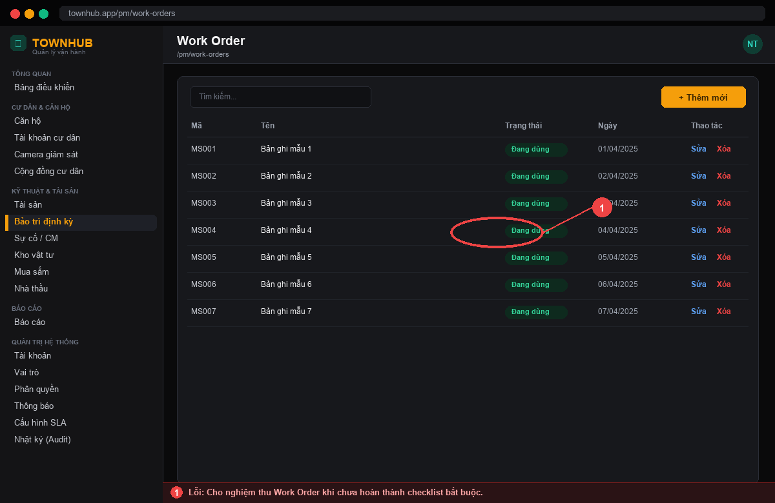 | Cho nghiệm thu Work Order khi chưa hoàn thành checklist bắt buộc. | Chỉ nghiệm thu khi checklist bắt buộc đã hoàn thành. | Nguyễn Xuân Thưởng | Nguyễn Xuân Thưởng | Nguyễn Xuân Thưởng |  | Không đạt | 21/05/2025 | Nguyễn Xuân Khải | Nguyễn Xuân Thưởng | Nguyễn Xuân Thưởng | Đạt | 24/05/2025 |  |  |  |  |  |  | Fix qua 2 vòng test. KQ mong muốn: Chỉ nghiệm thu khi checklist bắt buộc đã hoàn thành.
12 | 20/05/2025 | Nguyễn Xuân Khải | Work Order | 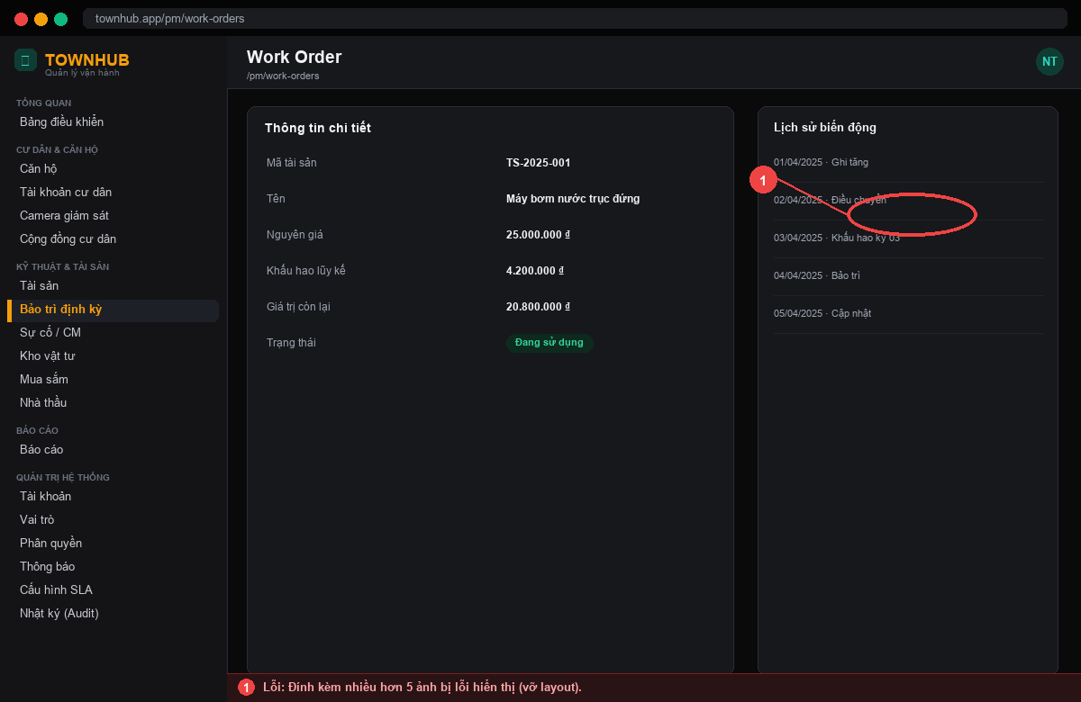 | Đính kèm nhiều hơn 5 ảnh bị lỗi hiển thị (vỡ layout). | Phân trang/thu nhỏ ảnh; hiển thị ổn định với nhiều ảnh. | Nguyễn Xuân Thưởng | Nguyễn Xuân Thưởng | Nguyễn Xuân Thưởng |  | Không đạt | 22/05/2025 | Lương Thanh Tài | Nguyễn Xuân Thưởng | Nguyễn Xuân Thưởng | Đạt | 25/05/2025 |  |  |  |  |  |  | Fix qua 2 vòng test. KQ mong muốn: Phân trang/thu nhỏ ảnh; hiển thị ổn định với nhiều ảnh.

Lỗi Kho-Mua sắm-NCC
STT | Ngày tạo | Người tạo | Màn hình lỗi | Link ảnh | Miêu tả lỗi | Kết quả mong muốn | Người xử lý | Người xử lý round 1 | Dev xử lí round 1 | Dev xử lí round 3 | Round 1 | Ngày test | Người test | Người xử lý round 2 | Dev xử lí round 2 | Round 2 | Ngày test | Người xử lý round 3 | Dev xử lí round 3 | Người test | Round 3 | Ngày test | Người test | Note
1 | 23/05/2025 | Lương Thanh Tài | Tồn kho | 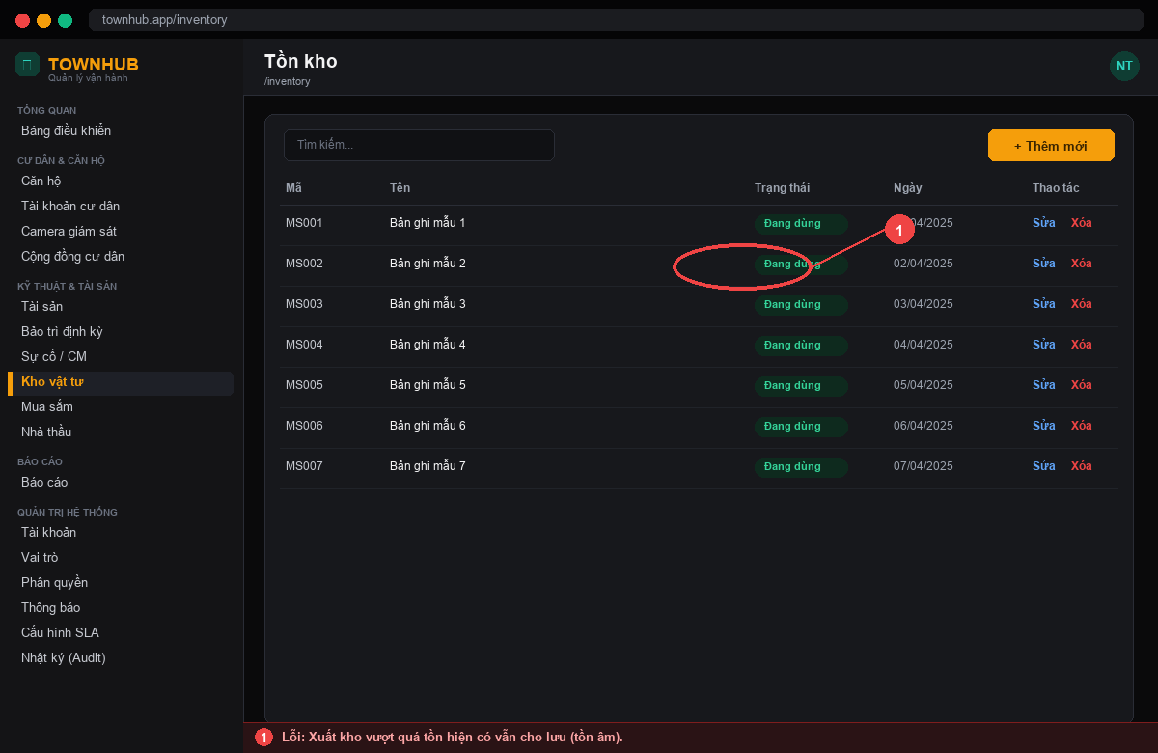 | Xuất kho vượt quá tồn hiện có vẫn cho lưu (tồn âm). | Chặn xuất vượt tồn; báo 'Tồn không đủ'. | Nguyễn Xuân Thưởng | Nguyễn Xuân Thưởng | Nguyễn Xuân Thưởng |  | Không đạt | 25/05/2025 | Nguyễn Xuân Khải | Nguyễn Xuân Thưởng | Nguyễn Xuân Thưởng | Đạt | 28/05/2025 |  |  |  |  |  |  | Fix qua 2 vòng test. KQ mong muốn: Chặn xuất vượt tồn; báo 'Tồn không đủ'.
2 | 24/05/2025 | Nguyễn Xuân Khải | Vật tư | 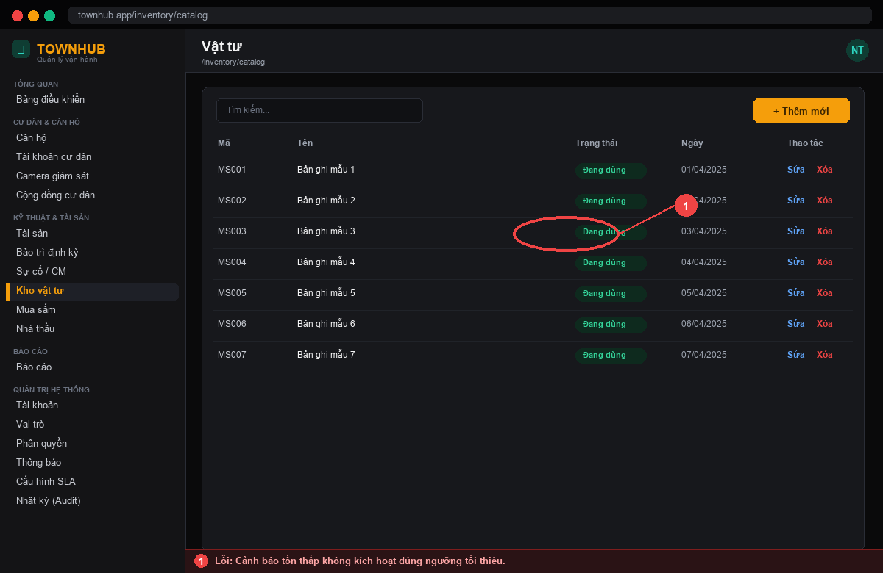 | Cảnh báo tồn thấp không kích hoạt đúng ngưỡng tối thiểu. | Cảnh báo khi tồn ≤ ngưỡng tối thiểu cấu hình. | Nguyễn Xuân Thưởng | Nguyễn Xuân Thưởng | Nguyễn Xuân Thưởng |  | Không đạt | 26/05/2025 | Lương Thanh Tài | Nguyễn Xuân Thưởng | Nguyễn Xuân Thưởng | Đạt | 29/05/2025 |  |  |  |  |  |  | Fix qua 2 vòng test. KQ mong muốn: Cảnh báo khi tồn ≤ ngưỡng tối thiểu cấu hình.
3 | 25/05/2025 | Lương Thanh Tài | Đề xuất mua (PR) | 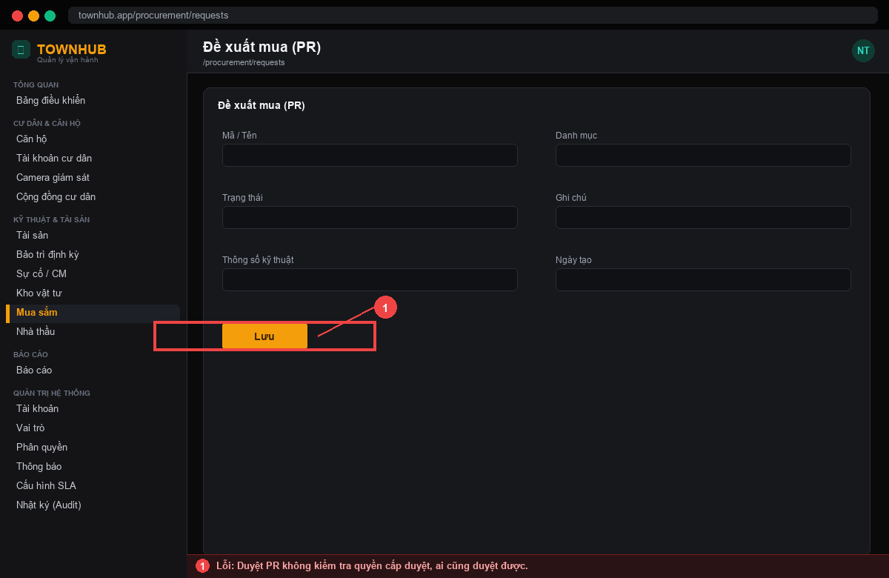 | Duyệt PR không kiểm tra quyền cấp duyệt, ai cũng duyệt được. | Chỉ vai trò có quyền mới được duyệt PR. | Nguyễn Xuân Thưởng | Nguyễn Xuân Thưởng | Nguyễn Xuân Thưởng |  | Không đạt | 27/05/2025 | Nguyễn Xuân Khải | Nguyễn Xuân Thưởng | Nguyễn Xuân Thưởng | Đạt | 30/05/2025 |  |  |  |  |  |  | Fix qua 2 vòng test. KQ mong muốn: Chỉ vai trò có quyền mới được duyệt PR.
4 | 26/05/2025 | Nguyễn Xuân Khải | Đơn mua (PO) | 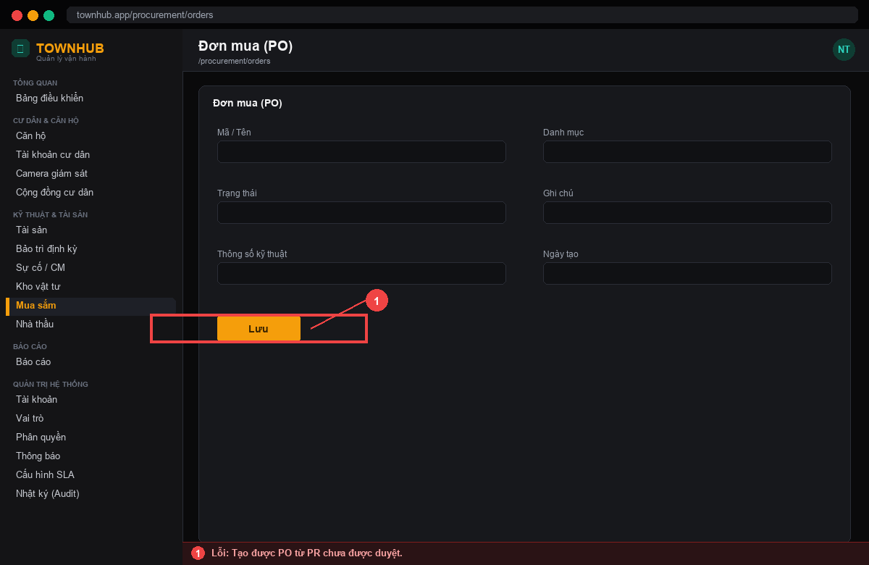 | Tạo được PO từ PR chưa được duyệt. | Chỉ tạo PO từ PR đã duyệt. | Nguyễn Xuân Thưởng | Nguyễn Xuân Thưởng | Nguyễn Xuân Thưởng |  | Không đạt | 28/05/2025 | Lương Thanh Tài | Nguyễn Xuân Thưởng | Nguyễn Xuân Thưởng | Không đạt | 31/05/2025 | Nguyễn Xuân Thưởng | Nguyễn Xuân Thưởng | Lương Thanh Tài | Đạt | 03/06/2025 | Lương Thanh Tài | Fix qua 3 vòng test. KQ mong muốn: Chỉ tạo PO từ PR đã duyệt.
5 | 27/05/2025 | Lương Thanh Tài | OCR hóa đơn | 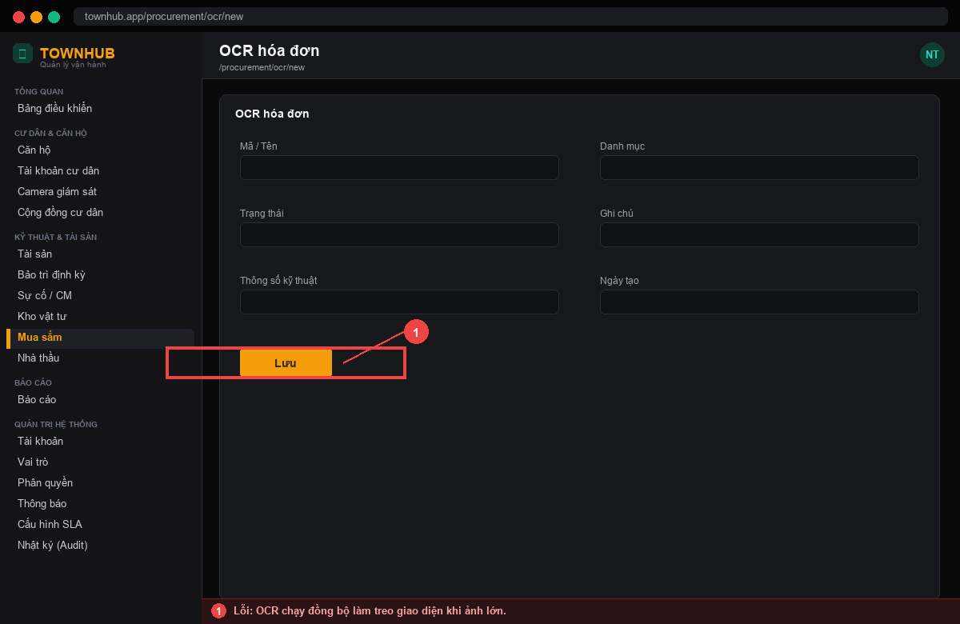 | OCR chạy đồng bộ làm treo giao diện khi ảnh lớn. | Xử lý bất đồng bộ qua hàng đợi + worker; giao diện không treo. | Nguyễn Xuân Thưởng | Nguyễn Xuân Thưởng | Nguyễn Xuân Thưởng |  | Không đạt | 29/05/2025 | Nguyễn Xuân Khải | Nguyễn Xuân Thưởng | Nguyễn Xuân Thưởng | Không đạt | 01/06/2025 | Nguyễn Xuân Thưởng | Nguyễn Xuân Thưởng | Nguyễn Xuân Khải | Đạt | 04/06/2025 | Nguyễn Xuân Khải | Fix qua 3 vòng test. KQ mong muốn: Xử lý bất đồng bộ qua hàng đợi + worker; giao diện không treo.
6 | 28/05/2025 | Nguyễn Xuân Khải | OCR hóa đơn |  | Trích xuất sai số tiền khi hóa đơn có dấu phân cách hàng nghìn. | Chuẩn hóa số tiền (bỏ dấu phân cách) khi hậu xử lý OCR. | Nguyễn Xuân Thưởng | Nguyễn Xuân Thưởng | Nguyễn Xuân Thưởng |  | Không đạt | 30/05/2025 | Lương Thanh Tài | Nguyễn Xuân Thưởng | Nguyễn Xuân Thưởng | Không đạt | 02/06/2025 | Nguyễn Xuân Thưởng | Nguyễn Xuân Thưởng | Lương Thanh Tài | Đạt | 05/06/2025 | Lương Thanh Tài | Fix qua 3 vòng test. KQ mong muốn: Chuẩn hóa số tiền (bỏ dấu phân cách) khi hậu xử lý OCR.
7 | 30/05/2025 | Lương Thanh Tài | Nhà cung cấp | 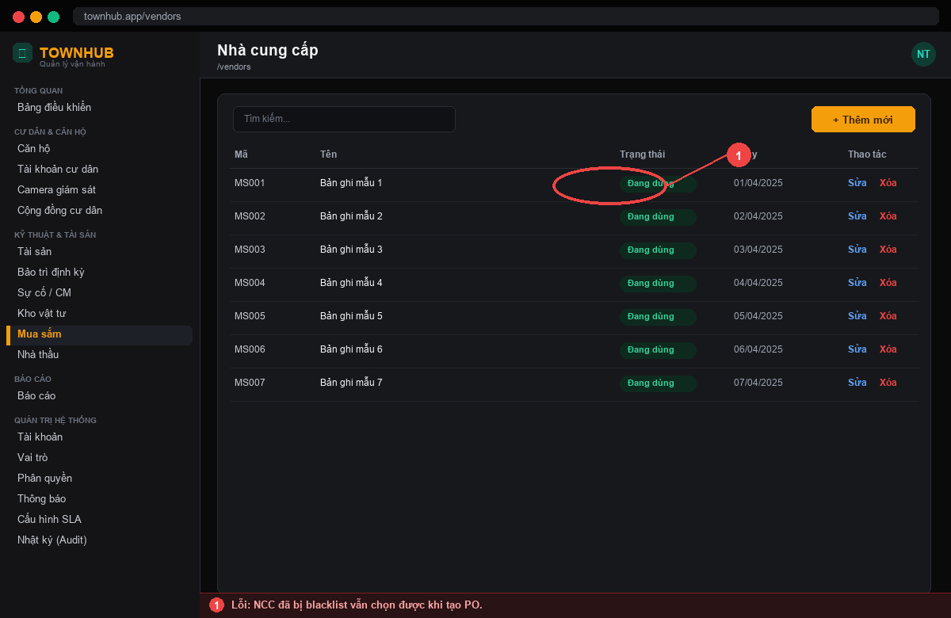 | NCC đã bị blacklist vẫn chọn được khi tạo PO. | Ẩn/khóa NCC blacklist khỏi danh sách chọn. | Nguyễn Xuân Thưởng | Nguyễn Xuân Thưởng | Nguyễn Xuân Thưởng |  | Không đạt | 01/06/2025 | Nguyễn Xuân Khải | Nguyễn Xuân Thưởng | Nguyễn Xuân Thưởng | Đạt | 04/06/2025 |  |  |  |  |  |  | Fix qua 2 vòng test. KQ mong muốn: Ẩn/khóa NCC blacklist khỏi danh sách chọn.
8 | 31/05/2025 | Nguyễn Xuân Khải | Hợp đồng NCC | 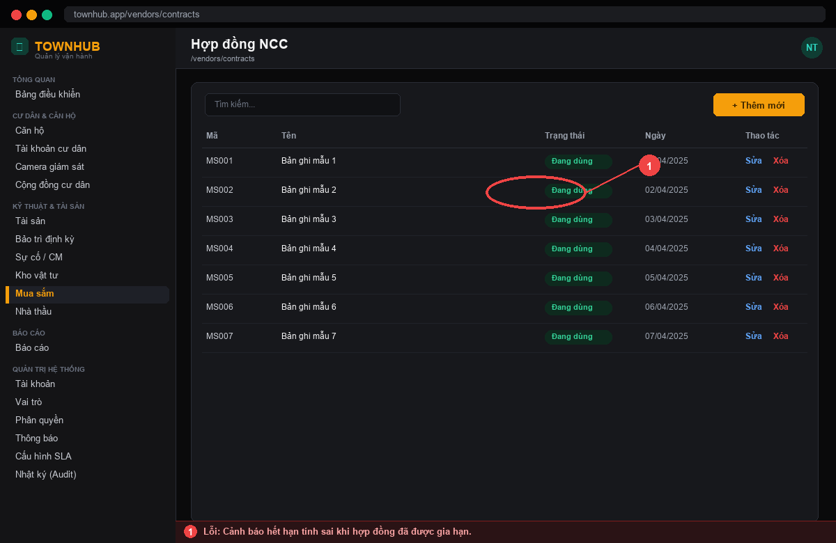 | Cảnh báo hết hạn tính sai khi hợp đồng đã được gia hạn. | Tính hạn theo ngày hết hạn mới sau gia hạn. | Nguyễn Xuân Thưởng | Nguyễn Xuân Thưởng | Nguyễn Xuân Thưởng |  | Không đạt | 02/06/2025 | Lương Thanh Tài | Nguyễn Xuân Thưởng | Nguyễn Xuân Thưởng | Đạt | 05/06/2025 |  |  |  |  |  |  | Fix qua 2 vòng test. KQ mong muốn: Tính hạn theo ngày hết hạn mới sau gia hạn.

Lỗi Sự cố-SLA
STT | Ngày tạo | Người tạo | Màn hình lỗi | Link ảnh | Miêu tả lỗi | Kết quả mong muốn | Người xử lý | Người xử lý round 1 | Dev xử lí round 1 | Dev xử lí round 3 | Round 1 | Ngày test | Người test | Người xử lý round 2 | Dev xử lí round 2 | Round 2 | Ngày test | Người xử lý round 3 | Dev xử lí round 3 | Người test | Round 3 | Ngày test | Người test | Note
1 | 01/06/2025 | Lương Thanh Tài | Tạo ticket sự cố | 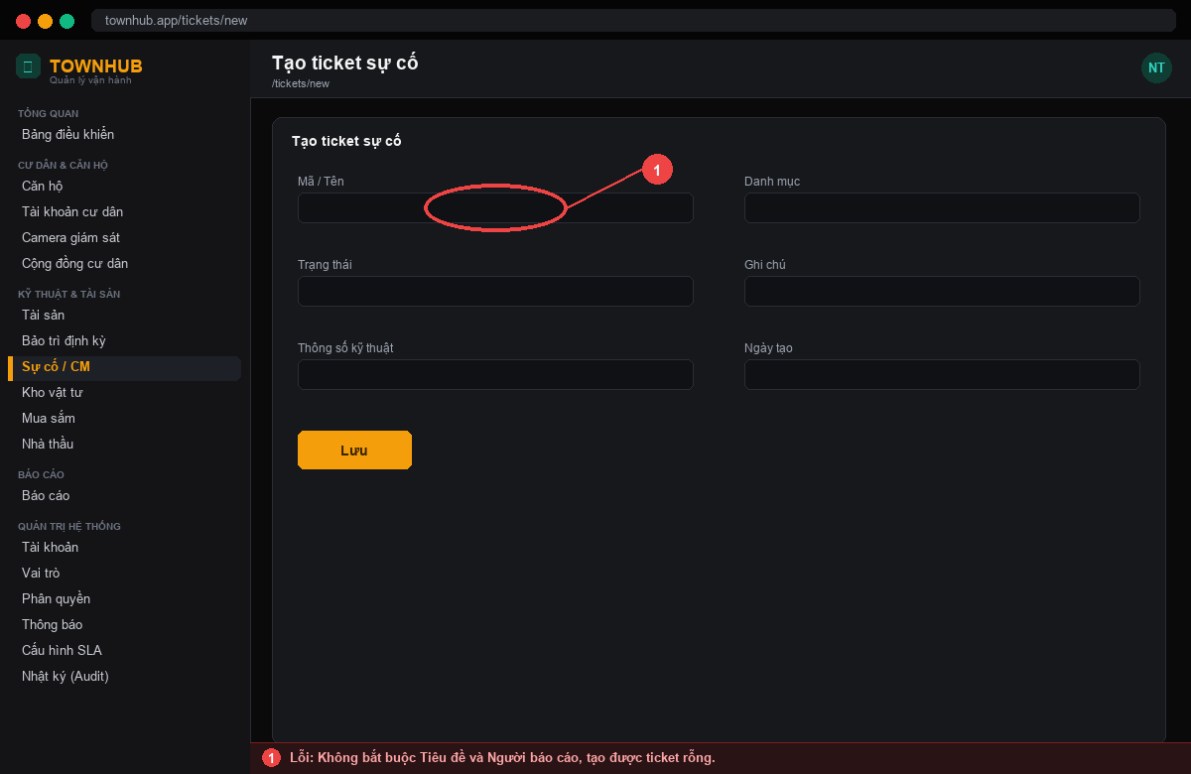 | Không bắt buộc Tiêu đề và Người báo cáo, tạo được ticket rỗng. | Bắt buộc Tiêu đề và Người báo cáo trước khi lưu. | Nguyễn Xuân Thưởng | Nguyễn Xuân Thưởng | Nguyễn Xuân Thưởng |  | Không đạt | 03/06/2025 | Nguyễn Xuân Khải | Nguyễn Xuân Thưởng | Nguyễn Xuân Thưởng | Đạt | 06/06/2025 |  |  |  |  |  |  | Fix qua 2 vòng test. KQ mong muốn: Bắt buộc Tiêu đề và Người báo cáo trước khi lưu.
2 | 02/06/2025 | Nguyễn Xuân Khải | Tạo ticket sự cố | 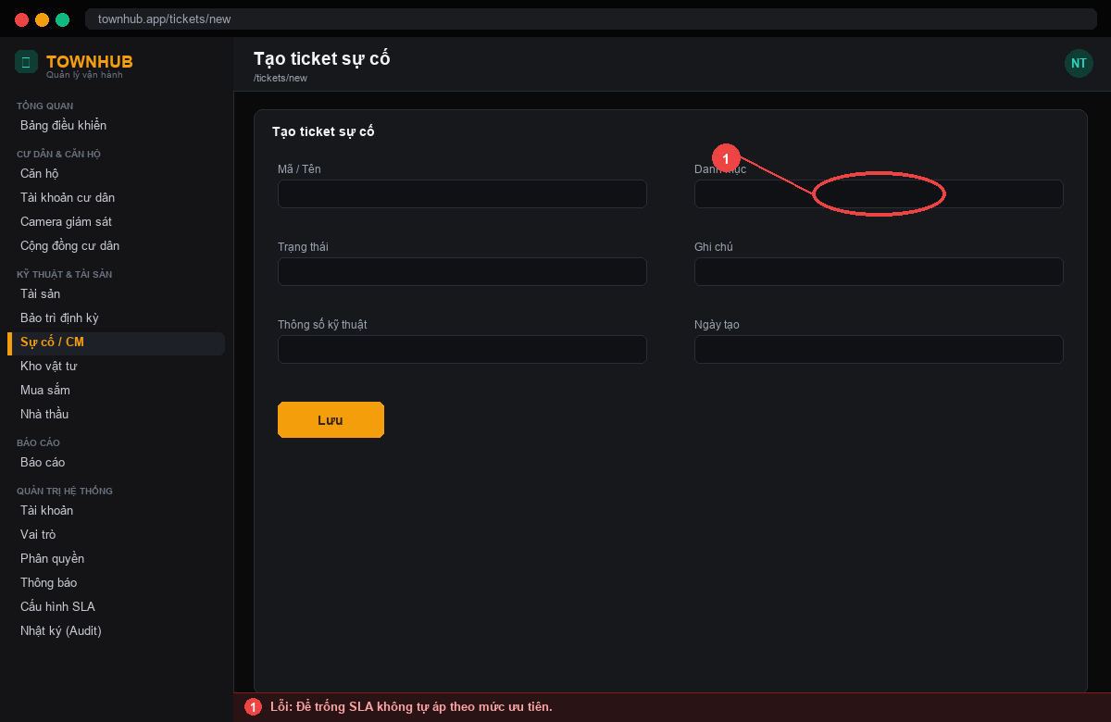 | Để trống SLA không tự áp theo mức ưu tiên. | Tự áp SLA theo mức ưu tiên khi để trống. | Nguyễn Xuân Thưởng | Nguyễn Xuân Thưởng | Nguyễn Xuân Thưởng |  | Không đạt | 04/06/2025 | Lương Thanh Tài | Nguyễn Xuân Thưởng | Nguyễn Xuân Thưởng | Đạt | 07/06/2025 |  |  |  |  |  |  | Fix qua 2 vòng test. KQ mong muốn: Tự áp SLA theo mức ưu tiên khi để trống.
3 | 03/06/2025 | Lương Thanh Tài | Chi tiết ticket | 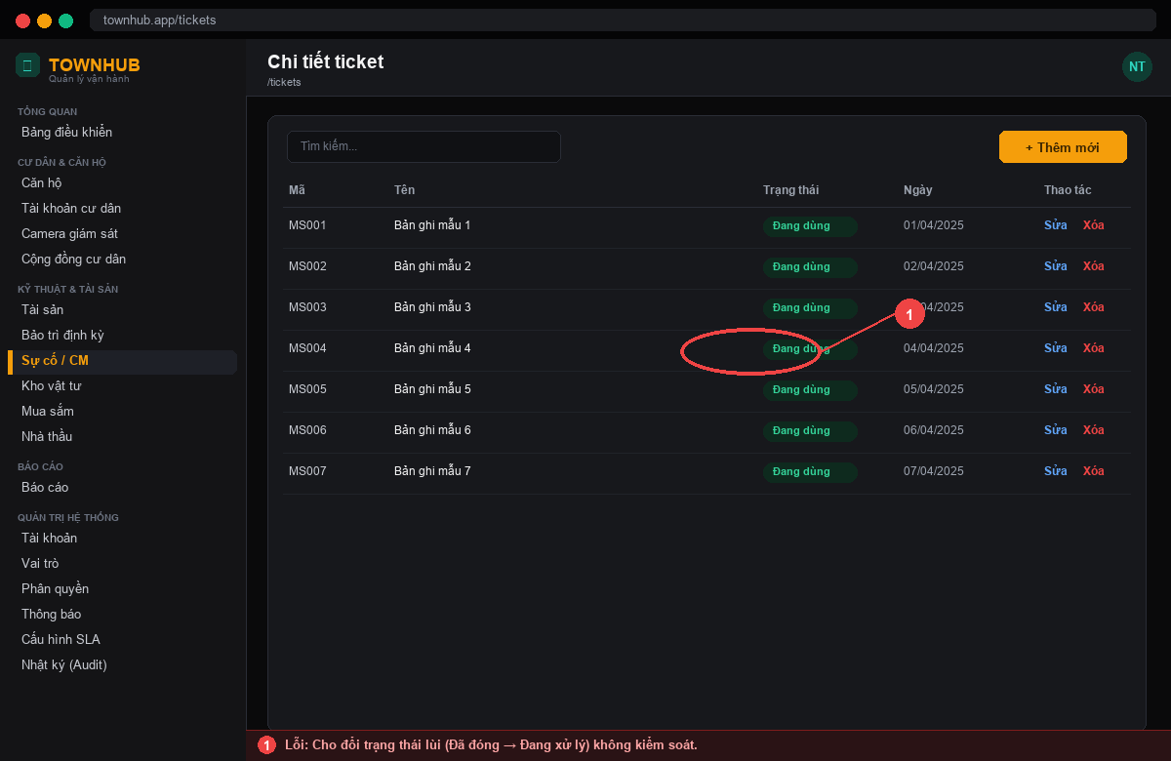 | Cho đổi trạng thái lùi (Đã đóng → Đang xử lý) không kiểm soát. | Ràng buộc chuyển trạng thái theo máy trạng thái hợp lệ. | Nguyễn Xuân Thưởng | Nguyễn Xuân Thưởng | Nguyễn Xuân Thưởng |  | Không đạt | 05/06/2025 | Nguyễn Xuân Khải | Nguyễn Xuân Thưởng | Nguyễn Xuân Thưởng | Không đạt | 08/06/2025 | Nguyễn Xuân Thưởng | Nguyễn Xuân Thưởng | Nguyễn Xuân Khải | Đạt | 11/06/2025 | Nguyễn Xuân Khải | Fix qua 3 vòng test. KQ mong muốn: Ràng buộc chuyển trạng thái theo máy trạng thái hợp lệ.
4 | 04/06/2025 | Nguyễn Xuân Khải | SLA | 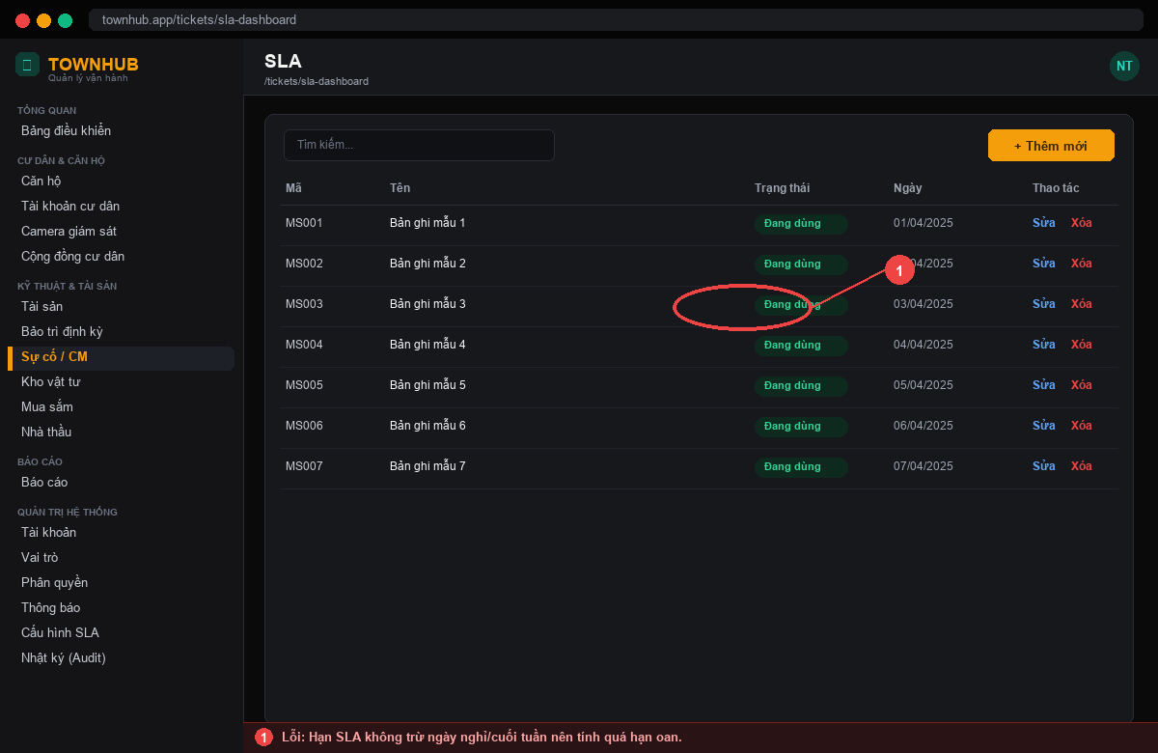 | Hạn SLA không trừ ngày nghỉ/cuối tuần nên tính quá hạn oan. | Cấu hình lịch làm việc; trừ ngày nghỉ khi tính hạn SLA. | Nguyễn Xuân Thưởng | Nguyễn Xuân Thưởng | Nguyễn Xuân Thưởng |  | Không đạt | 06/06/2025 | Lương Thanh Tài | Nguyễn Xuân Thưởng | Nguyễn Xuân Thưởng | Không đạt | 09/06/2025 | Nguyễn Xuân Thưởng | Nguyễn Xuân Thưởng | Lương Thanh Tài | Đạt | 12/06/2025 | Lương Thanh Tài | Fix qua 3 vòng test. KQ mong muốn: Cấu hình lịch làm việc; trừ ngày nghỉ khi tính hạn SLA.
5 | 05/06/2025 | Lương Thanh Tài | SLA / Leo thang | 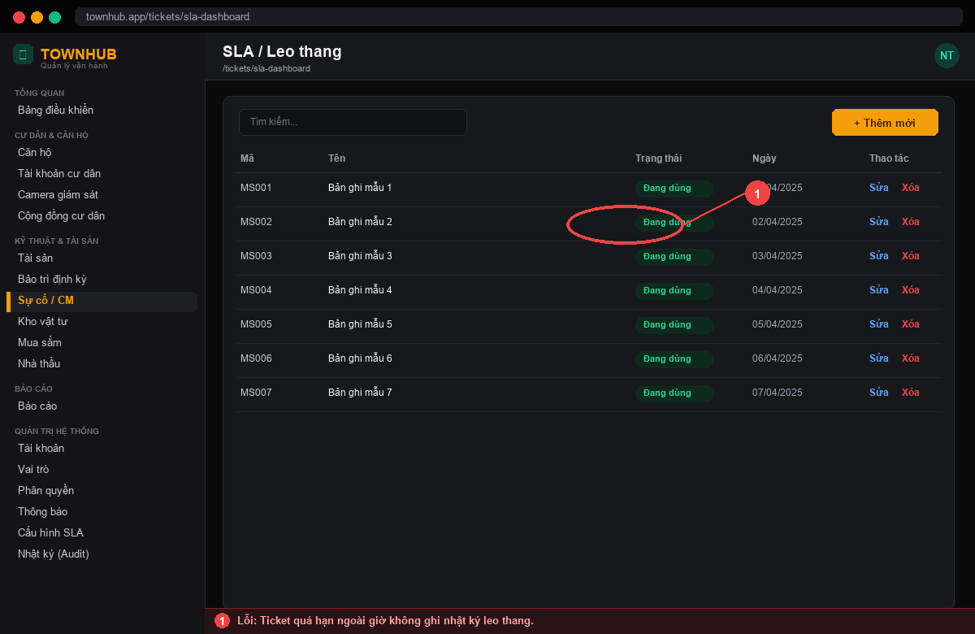 | Ticket quá hạn ngoài giờ không ghi nhật ký leo thang. | Ghi SlaEscalationLog cho mọi lần quá hạn, kể cả ngoài giờ. | Nguyễn Xuân Thưởng | Nguyễn Xuân Thưởng | Nguyễn Xuân Thưởng |  | Không đạt | 07/06/2025 | Nguyễn Xuân Khải | Nguyễn Xuân Thưởng | Nguyễn Xuân Thưởng | Đạt | 10/06/2025 |  |  |  |  |  |  | Fix qua 2 vòng test. KQ mong muốn: Ghi SlaEscalationLog cho mọi lần quá hạn, kể cả ngoài giờ.
6 | 06/06/2025 | Nguyễn Xuân Khải | Phân công | 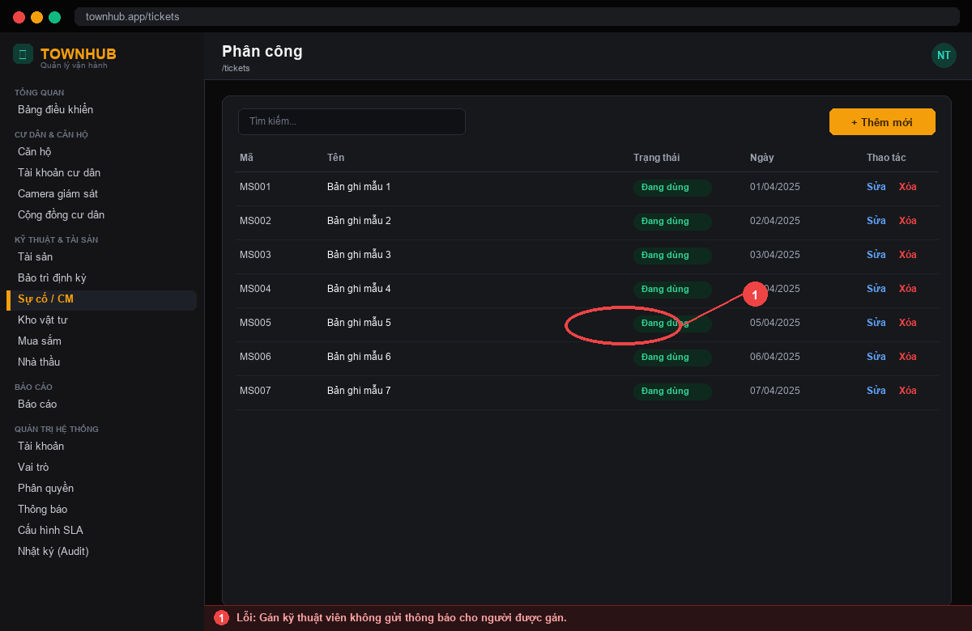 | Gán kỹ thuật viên không gửi thông báo cho người được gán. | Gửi thông báo khi phân công ticket. | Nguyễn Xuân Thưởng | Nguyễn Xuân Thưởng | Lương Thanh Tài |  | Không đạt | 08/06/2025 | Lương Thanh Tài | Nguyễn Xuân Thưởng | Lương Thanh Tài | Đạt | 11/06/2025 |  |  |  |  |  |  | Fix qua 2 vòng test. KQ mong muốn: Gửi thông báo khi phân công ticket.
7 | 07/06/2025 | Lương Thanh Tài | SLA Dashboard | 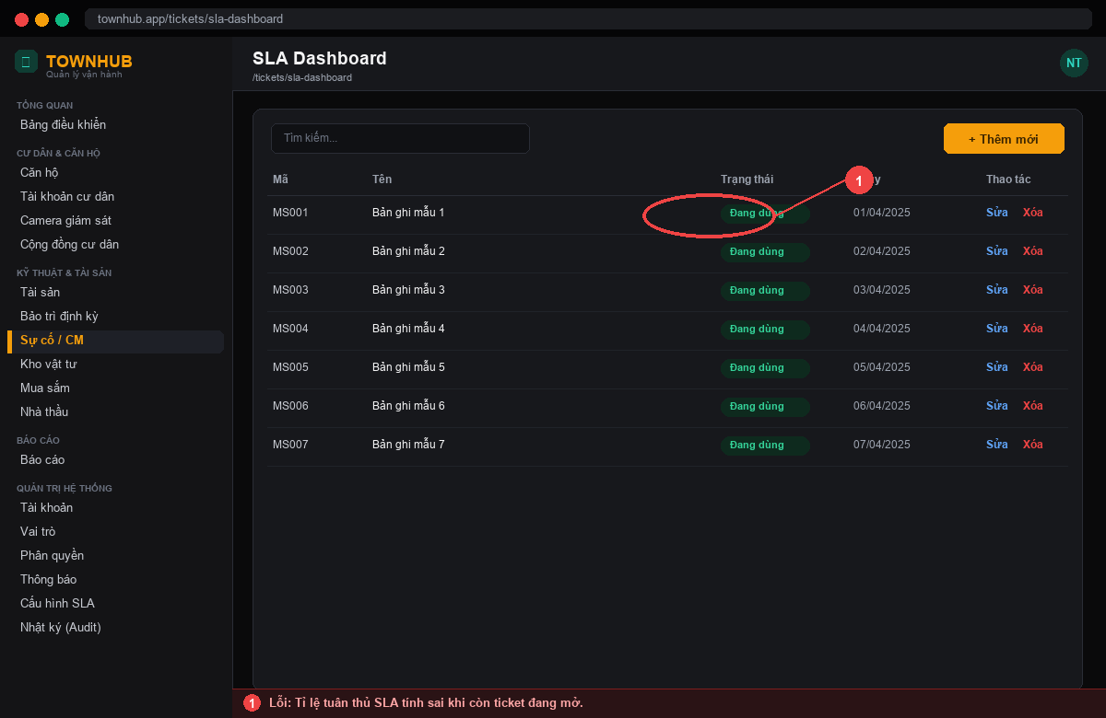 | Tỉ lệ tuân thủ SLA tính sai khi còn ticket đang mở. | Chỉ tính tỉ lệ trên ticket đã đóng hoặc theo công thức nhất quán. | Nguyễn Xuân Thưởng | Nguyễn Xuân Thưởng | Nguyễn Xuân Thưởng |  | Không đạt | 09/06/2025 | Nguyễn Xuân Khải | Nguyễn Xuân Thưởng | Nguyễn Xuân Thưởng | Đạt | 12/06/2025 |  |  |  |  |  |  | Fix qua 2 vòng test. KQ mong muốn: Chỉ tính tỉ lệ trên ticket đã đóng hoặc theo công thức nhất quán.
8 | 07/06/2025 | Nguyễn Xuân Khải | Đánh giá | 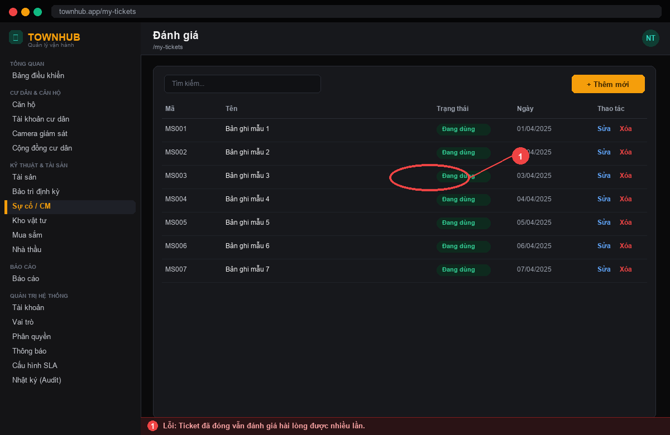 | Ticket đã đóng vẫn đánh giá hài lòng được nhiều lần. | Chỉ cho đánh giá 1 lần sau khi đóng. | Nguyễn Xuân Thưởng | Nguyễn Xuân Thưởng | Nguyễn Xuân Thưởng |  | Không đạt | 09/06/2025 | Lương Thanh Tài | Nguyễn Xuân Thưởng | Nguyễn Xuân Thưởng | Đạt | 12/06/2025 |  |  |  |  |  |  | Fix qua 2 vòng test. KQ mong muốn: Chỉ cho đánh giá 1 lần sau khi đóng.

